Hoja1
MATRIZ DE INFORMACIÓN MINIMA PARA INFORME DE RENDICIÓN DE CUENTAS AL CIUDADANO - EJERCICIO 2022

1- PRESENTACIÓN
Institución: | DIRECCIÓN NACIONAL DE ADUANAS
Periodo del informe: INFORME FINAL (ENERO - DICIEMBRE)
Misión institucional
"Somos una institución autónoma, facilitadora del comercio internacional, responsable de una eficiente recaudación de los tributos, investida de competencia para la aplicación de la legislación aduanera en la fiscalización y control del ingreso, egreso, circulación de mercaderías, medios de transportes, unidades de cargas, depósitos y personas, comprometidos con la rendición de cuentas al ciudadano para el desarrollo del pais" Resolución DNA N° 978/2022

¿Qué es la institución? (en lenguaje sencillo, menos de 100 palabras)
"La Dirección Nacional de Aduanas es la Institución encargada de aplicar la legislación aduanera, recaudar los tributos a la importación y a la exportación, fiscalizar el tráfico de mercaderías por las fronteras y aeropuertos del país, ejercer sus atribuciones en zona primaria y realizar las tareas de represión del contrabando en zona secundaria." (Ley N° 2422/04 CÓDIGO ADUANERO, Art. 1°)

2-PRESENTACIÓN DE LOS MIEMBROS DEL COMITÉ DE RENDICIÓN DE CUENTAS AL CIUDADANO (CRCC)
https://www.aduana.gov.py/Resolucion-DNA-267-22.pdf
Nro. | Dependencia |  | Responsable |  | Cargo que Ocupa
1 | Dirección de Gabinete. |  | Esteban Cardozo |  | Director
2 | Dirección de Planificación y Desarrollo Institucional. |  | Sonia Barrios |  | Directora
3 | Dirección de Administración y Finanzas. |  | Rogelio Cáceres |  | Director
4 | Dirección de TIC- SOFIA. |  | Vivian Torres |  | Directora
5 | Dirección de Auditoria Interna. |  | Victor Gómez de la Fuente |  | Director
6 | Dirección Jurídica. |  | Giselle Lampert |  | Directora
7 | Dirección de Talento Humano. |  | Julio Pérez Boselli |  | Director
8 | Departamento de Asuntos Internos |  | Cárlos Guzmán Dávalos |  | Jefe de Departamento

Cantidad de Miembros del CRCC: |  |  |  | 8
Total Hombres : |  |  |  | 5
Total Mujeres: |  |  |  | 3
Total nivel directivo o rango superior: |  |  |  | 7

3- PLAN DE RENDICIÓN DE CUENTAS AL CIUDADANO
3.1. Resolución de Aprobación y Anexo de Plan de Rendición de Cuentas
https://www.aduana.gov.py/Resolucion-DNA--268-22.pdf
3.2 Plan de Rendición de Cuentas. (Copiar abajo link de acceso directo)
https://www.aduana.gov.py/Resolucion-DNA--268-22.pdf
Priorización | Tema |  | Vinculación POI, PEI, PND, ODS. | Justificaciones |  | Evidencia
La rendición de cuentas cobra mayor relevancia debido a sus implicancias en el proceso de transparencia, es por esto, que la Dirección Nacional de Aduanas, como una estrategia para el logro los objetivos y hacer realidad la misión y visión, ha fortalecido la información y comunicación tanto a nivel organizacional como en los demás grupos de interés enfocando actividades para mejorar la imagen institucional a través de la implementación del Manual de Rendición de Cuentas al Ciudadano |  |  |  |  |  | https://www.aduana.gov.py/Resolucion-DNA--268-22.pdf

(Describir aquí los motivos de la selección temática y exponer si existió participación ciudadana en el proceso. Vincular la selección con el POI, PEI, PND2030 y ODS)

4- GESTIÓN INSTITUCIONAL
4.1 Nivel de Cumplimiento de Minimo de Información Disponible - Transparencia Activa Ley 5189 /14
Mes | Nivel de Cumplimiento |  |  | Enlace publicación de SFP
Enero | 100% |  |  | https://www.sfp.gov.py/sfp/archivos/documentos/100_Enero_2022_ro35xxdm.pdf
Febrero | Intermedio |  |  | https://www.sfp.gov.py/sfp/archivos/documentos/Intermedio_Febrero_2022_qiycq5ui.pdf
Marzo | Intermedio |  |  | https://www.sfp.gov.py/sfp/archivos/documentos/Intermedio_Marzo_2022_cuo2mt8n.pdf
Abril | Intermedio |  |  | https://www.sfp.gov.py/sfp/archivos/documentos/Intermedio_Abril_2022_qcrmjvbq.pdf
Mayo | 100% |  |  | https://www.sfp.gov.py/sfp/archivos/documentos/100_Mayo_2022_g810qnbf.pdf
Junio | 100% |  |  | https://www.sfp.gov.py/sfp/archivos/documentos/100_Junio_2022_9s0c3knu.pdf
Julio | 100% |  |  | https://www.sfp.gov.py/sfp/archivos/documentos/100_Julio_2022_zmstklp7.pdf
Agosto | 100% |  |  | https://www.sfp.gov.py/sfp/archivos/documentos/100_Agosto_2022_iw8gznn4.pdf
Septiembre | 100% |  |  | https://www.sfp.gov.py/sfp/archivos/documentos/100_Septiembre_2022_r961qvo3.pdf
Octubre | 100% |  |  | https://www.sfp.gov.py/sfp/archivos/documentos/100_Octubre_2022_n56o6wqk.pdf
Noviembre
Diciembre
(Puede complementar información aquí y apoyarse en gráficos ilustrativos)

4.2 Nivel de Cumplimiento de Minimo de Información Disponible - Transparencia Activa Ley 5282/14
Mes | Nivel de Cumplimiento (%) |  |  | Enlace Portal de Transparencia de la SENAC
Enero | 100% |  |  | https://transparencia.senac.gov.py/portal?institucion=67
Febrero | 100% |  |  | https://transparencia.senac.gov.py/portal?institucion=67
Marzo | 100% |  |  | https://transparencia.senac.gov.py/portal?institucion=67
Abril | 100% |  |  | https://transparencia.senac.gov.py/portal?institucion=67
Mayo | 100% |  |  | https://transparencia.senac.gov.py/portal?institucion=67
Junio | 100% |  |  | https://transparencia.senac.gov.py/portal?institucion=67
Julio | 100% |  |  | https://transparencia.senac.gov.py/portal?institucion=67
Agosto | 100% |  |  | https://transparencia.senac.gov.py/portal?institucion=67
Septiembre | 100% |  |  | https://transparencia.senac.gov.py/portal?institucion=67
Octubre | 100% |  |  | https://transparencia.senac.gov.py/portal?institucion=67
Noviembre
Diciembre
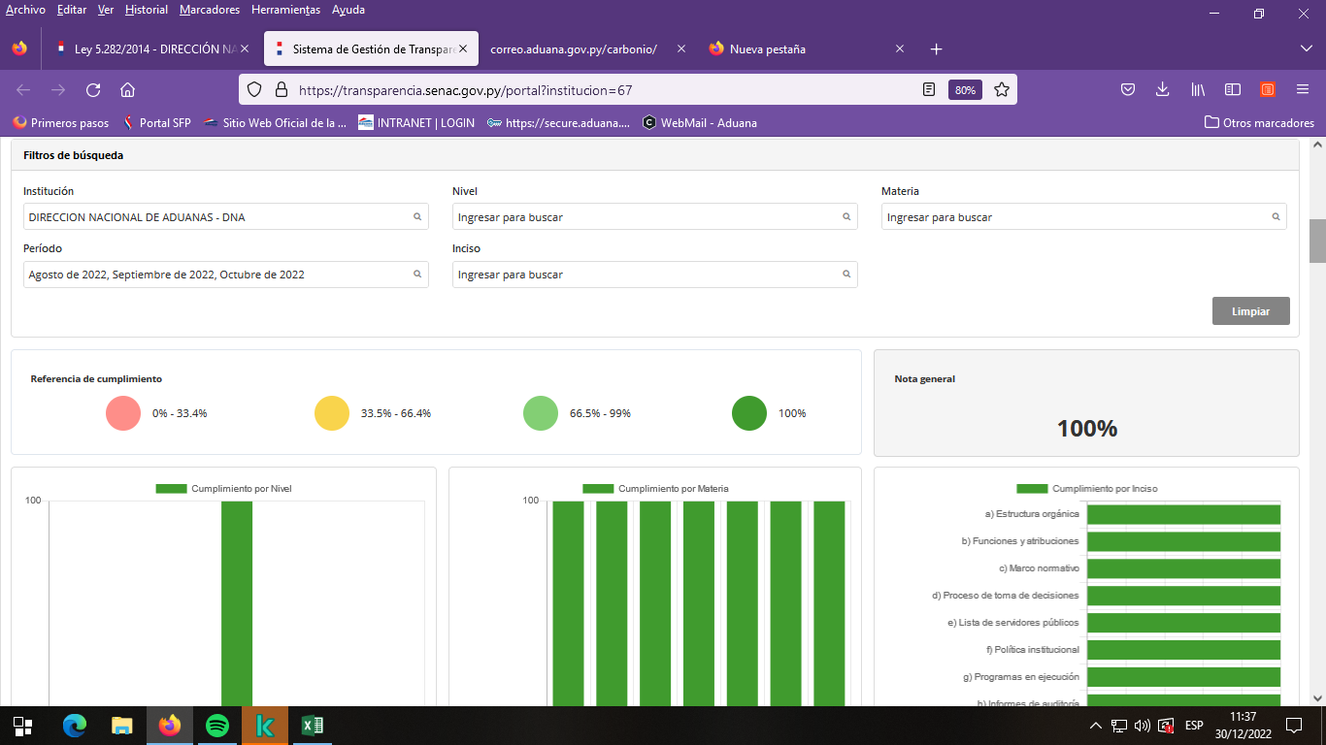

4.3 Nivel de Cumplimiento de Respuestas a Consultas Ciudadanas - Transparencia Pasiva Ley N° 5282/14
Mes | Cantidad de Consultas | Respondidos |  | No Respondidos | Enlace Portal AIP
Enero | 4 | 4 |  | N/A | https://informacionpublica.paraguay.gov.py/portal/#!/estadisticas/burbujas
Febrero | 3 | 3 |  | N/A | https://informacionpublica.paraguay.gov.py/portal/#!/estadisticas/burbujas
Marzo | 16 | 14 |  | 2 EN CURSO | https://informacionpublica.paraguay.gov.py/portal/#!/estadisticas/burbujas
Abril | 13 | 13 |  | N/A | https://informacionpublica.paraguay.gov.py/portal/#!/estadisticas/burbujas
Mayo | 22 | 22 |  | N/A | https://informacionpublica.paraguay.gov.py/portal/#!/estadisticas/burbujas
Junio | 9 | 8 |  | 1 EN CURSO | https://informacionpublica.paraguay.gov.py/portal/#!/estadisticas/burbujas
Julio | 9 | 9 |  | N/A | https://informacionpublica.paraguay.gov.py/portal/#!/estadisticas/burbujas
Agosto | 31 | 31 |  | N/A | https://informacionpublica.paraguay.gov.py/portal/#!/estadisticas/burbujas
Septiembre | 31 | 13 |  | 18 EN CURSO | https://informacionpublica.paraguay.gov.py/portal/#!/estadisticas/burbujas
Octubre | 20 | 20 |  | N/A | https://informacionpublica.paraguay.gov.py/portal/#!/estadisticas/burbujas
Noviembre | 9 | 9 |  | N/A | https://informacionpublica.paraguay.gov.py/portal/#!/estadisticas/burbujas
Diciembre | 3 | 2 |  | 1 EN CURSO | https://informacionpublica.paraguay.gov.py/portal/#!/estadisticas/burbujas
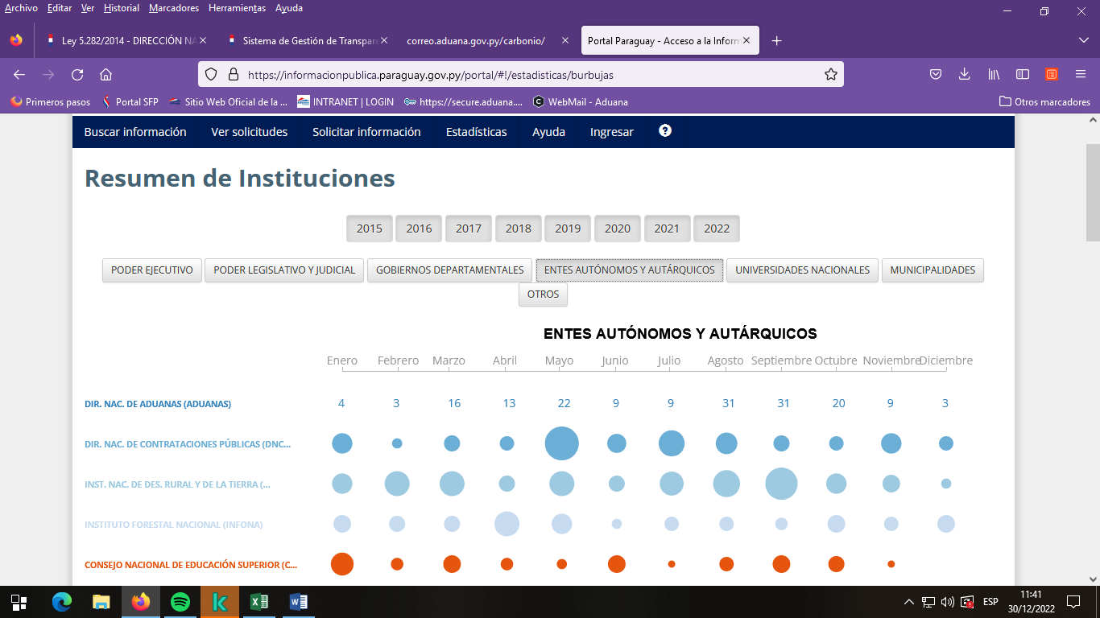

4.4 Proyectos y Programas Ejecutados a la fecha del Informe
Descripción | Objetivo | Metas | Población Beneficiaria | Valor de Inversión | Porcentaje de Ejecución | Evidencias
N-1 - OPTIMIZACIÓN DEL CONTROL NO INTRUSIVO | Optimizar el servicio prestado por los equipos actuales, disminuyendo los riesgos establecidos tanto en el ingreso como en la salida de las mercaderías, contribuyendo tanto a la competitividad como a la correcta percepción del tributo. | AE: 100% | PVAA / ALCANCE NACIONAL | SIN DETERMINAR (*) | AR: 100% | https://secure.aduana.gov.py/ENAXISfa/IKBase.aspx?VIEW=NCVARREPORT&NCPCODE=1&MODULEID=16
N-2 - NUEVO MODELO DE RIESGOS | Desarrollar una estrategia de Gestión Integral de Riesgos como un nuevo modelo de riesgos, con un enfoque claro hacia la modernización y como manera efectiva de administrar el sistema aduanero a través de la visión integral e institucional; concentrando los esfuerzos en la identificación y análisis de los principales riesgos dentro del ciclo operativo y de control. | AE: 92% | PVAA / ALCANCE NACIONAL | SIN DETERMINAR (*) | AR:71% | https://secure.aduana.gov.py/ENAXISfa/IKBase.aspx?VIEW=NCVARREPORT&NCPCODE=2&MODULEID=16
N-3 - NORMATIVAS ACTUALIZADAS CON PROCESOS SIMPLIFICADOS E INFORMATIZADOS | Lograr una modificación de la legislación aduanera que contemple las funciones de una aduana moderna que facilite el comercio internacional, fortalezca los controles y contribuya así con el bienestar de la sociedad, ejerciendo efectivamente una protección a la ciudadanía a través de sus acciones, todo ello volcado en procesos simplificados y agiles orientados al cumplimiento de las mejores prácticas, normas y procedimientos resultantes de acuerdos multilaterales, regionales y de otra naturaleza que sean vinculantes; con una verdadera cooperación interinstitucional que propenda una verdadera facilitación comercial. | AE: 89% | PVAA / ALCANCE NACIONAL | SIN DETERMINAR (*) | AR:10% | https://secure.aduana.gov.py/ENAXISfa/IKBase.aspx?VIEW=NCVARREPORT&NCPCODE=3&MODULEID=16
N-4 - DISEÑO E IMPLEMENTACIÓN DE SISTEMA DE GESTIÓN POR RESULTADOS | Permitir gestionar y evaluar el desempeño de la Institución en relación con la gestión de la misma y los fines para los cuales fue creada, además del cumplimiento de las acciones estratégicas definidas en el plan institucional alineado con los del Gobierno | AE: 99% | DNA/FUNCIONARIOS | SIN DETERMINAR (*) | AR:94% | https://secure.aduana.gov.py/ENAXISfa/IKBase.aspx?VIEW=NCVARREPORT&NCPCODE=4&MODULEID=16
N-5 - ASEGURAMIENTO DE LA CARGA A TRAVES DEL PRECINTO ELECTRÓNICO | Establecer, a corto plazo, un régimen de tránsito seguro para mercaderías, en el marco del proceso de Modernización de la Dirección Nacional de Aduanas, a través de la implementación del precinto electrónico, asociado a la aplicación de tecnología y a un sistema de monitoreo y vigilancia contribuyendo a la trazabilidad de la carga y por ende a la competitividad y economía del país. | AE: 100% | PVAA / ALCANCE NACIONAL | SIN DETERMINAR (*) | AR:100% | https://secure.aduana.gov.py/ENAXISfa/IKBase.aspx?VIEW=NCVARREPORT&NCPCODE=5&MODULEID=16
N-6 - IMPLEMENTACIÓN DE MODELO INTEGRAL DE GESTION DEL TALENTO HUMANO Y DE REFORMA ORGANIZACIONAL | Gestionar los talentos humanos de forma integral, sobre la base de cambios estructurales de funciones conferidas y con una visión estratégica, considerando la planificación, la organización y administración de los talentos humanos como primordial, desagregando sus componentes en los programas a ejecutarse: plan de carreras, planes de sucesión, selección e inducción, desarrollo y formación, compensaciones y beneficios, gestión del desempeño, además del bienestar. | AE: 93% | DNA/FUNCIONARIOS | SIN DETERMINAR (*) | AR:54% | https://secure.aduana.gov.py/ENAXISfa/IKBase.aspx?VIEW=NCVARREPORT&NCPCODE=6&MODULEID=16
N-7 - FORTALECIMIENTO DE LA INFRAESTRUCTURA INSTITUCIONAL | Fortalecer la infraestructura institucional a través de la ejecución de acciones concretas que conlleven al mejoramiento de las mismas, con obras nuevas para paliar las que no existen y el perfeccionamiento de las existentes, con el ajuste correspondiente de la normativa existente y en reforzamiento de las disposiciones relacionadas con habilitación de los operadores del comercio internacional y en el cual la DNA tiene injerencia en dicha habilitación. | AE: 100% | DNA/FUNCIONARIOS | SIN DETERMINAR (*) | AR:95% | https://secure.aduana.gov.py/ENAXISfa/IKBase.aspx?VIEW=NCVARREPORT&NCPCODE=7&MODULEID=16
N-9 - DISEÑO E IMPLEMENTACIÓN DE UN PLAN ANTICORRUPCIÓN | Definir actividades concretas encaminadas a fomentar la transparencia en la gestión que permitan la identificación, seguimiento y control oportuno de los riesgos de situaciones susceptibles de actos de corrupción, además de la aplicación de sanciones adecuadas a aquellas faltas comprobadas. Lo anterior, con la visión de contar con una DNA que lucha contra la corrupción de manera efectiva, aplicando los principios de transparencia, eficiencia administrativa y buen gobierno. | AE: 85% | DNA/FUNCIONARIOS | SIN DETERMINAR (*) | AR:37% | https://secure.aduana.gov.py/ENAXISfa/IKBase.aspx?VIEW=NCVARREPORT&NCPCODE=9&MODULEID=16
N-10 - FORTALECIMIENTO DEL CONTROL POSTERIOR | Contribuir a que la Dirección Nacional de Aduanas a través del desarrollo e implementación de manuales y procedimiento llegue a la facilitación del comercio internacional, con el fortalecimiento del control posterior y de las auditorias, para una eficiente recaudación aduanera. | AE: 95% | PVAA / ALCANCE NACIONAL | SIN DETERMINAR (*) | AR:41% | https://secure.aduana.gov.py/ENAXISfa/IKBase.aspx?VIEW=NCVARREPORT&NCPCODE=10&MODULEID=16
N-11 - REINGENIERÍA DEL SISTEMA DE GESTIÓN DE GARANTÍAS | Mejorar el Sistema de Garantías que permita una trazabilidad más efectiva de las pólizas presentadas en un régimen aduanero, además de facilitar los procesos de constitución, prorroga y cancelación de las mismas. | AE: 100% | PVAA / ALCANCE NACIONAL | SIN DETERMINAR (*) | AR:90% | https://secure.aduana.gov.py/ENAXISfa/IKBase.aspx?VIEW=NCVARREPORT&NCPCODE=11&MODULEID=16
N-12 - REINGENIERÍA DEL PROCESO DE EXPORTACIÓN | Mejorar los procedimientos de la exportación en sus distintas modalidades de transporte, que permitan una simplificación en los trámites, optimización de los controles, registro de eventos y trazabilidad de la operación. | AE: 100% | PVAA / ALCANCE NACIONAL | SIN DETERMINAR (*) | AR:92% | https://secure.aduana.gov.py/ENAXISfa/IKBase.aspx?VIEW=NCVARREPORT&NCPCODE=12&MODULEID=16
N-14 - REINGENIERIA DEL CERTIFICADO DE NACIONALIZACION | Migración del modelo de Certificado de Nacionalización actual impreso en papel, a modelo de Certificado de Nacionalización Digital, con implementación de mejoras tecnológicas, de seguridad de datos, disponibilidad de información y reducción de los costos de impresión en papel | AE: 100% | PVAA / ALCANCE NACIONAL | SIN DETERMINAR (*) | AR:100% | https://secure.aduana.gov.py/ENAXISfa/IKBase.aspx?VIEW=NCVARREPORT&NCPCODE=14&MODULEID=16
N-18 - REINGENIERIA DEL PORTAL DE DATOS ABIERTOS DE LA WEB | El proyecto se gestiona como parte integral de los Objetivos Estratégicos de "Comunicar efectiva y eficazmente a nuestros grupos de interés" y "Fortalecer la capacidad institucional", a los efectos de fortalecer la transparencia y el acceso de a los datos abiertos, y a la publicación de estadísticas institucionales, para mejorar los canales de comunicación externa | AE: 100% | PVAA / ALCANCE NACIONAL | SIN DETERMINAR (*) | AR:100% | https://secure.aduana.gov.py/ENAXISfa/IKBase.aspx?VIEW=NCVARREPORT&NCPCODE=18&MODULEID=16
(Puede complementar información aquí y apoyarse en gráficos ilustrativos)

4.5 Proyectos y Programas no Ejecutados
Descripción |  | Financieras | De Gestión | Externas | Otras

(Describir aquí los motivos, puede apoyarse en gráficos ilustrativos)

4.6 Servicios o Productos Misionales (Depende de la Naturaleza de la Misión Insitucional, puede abarcar un Programa o Proyecto)
Descripción | Objetivo | Metas | Población Beneficiaria | Porcentaje de Ejecución | Resultados Logrados | Evidencia (Informe de Avance de Metas - SPR)

(Puede complementar aquí y apoyarse en gráficos ilustrativos)

4.7 Contrataciones realizadas
ID | Objeto | Fecha de Contrato | Valor del Contrato | Proveedor Adjudicado | Estado (Ejecución - Finiquitado) | Enlace DNCP
405379 | SERVICIO DE PUBLICIDAD EN MEDIO ESCRITO Y AUDIOVISUAL | 2022-03-29 | 800,000,000 | P&M GROUP S.R.L. | EJECUCION | https://www.contrataciones.gov.py/licitaciones/adjudicacion/405379-servicio-publicidad-medio-escrito-audiovisual-1/resumen-adjudicacion.html
407230 | RECOLECCION DE PRODUCTOS EN DESCOMPOSICION | 2022-05-11 | 700,000,000 | SERMAT S.A. | EJECUCION | https://www.contrataciones.gov.py/licitaciones/adjudicacion/407230-recoleccion-productos-descomposicion-1/resumen-adjudicacion.html
407257 | GARANTÍA LOCAL DE EQUIPOS DE ESCANERES DE LA MARCA SMITHS DETECTION | 2022-05-13 | 11,900,016,000 | Función Digital Paraguay S.A. | EJECUCION | https://www.contrataciones.gov.py/licitaciones/adjudicacion/407257-garantia-local-equipos-escaneres-marca-smiths-detectionl-1/resumen-adjudicacion.html
403146 | CONSTRUCCION PUESTO DE CONTROL YPEHU | 2022-05-13 | 498,906,896 | Fulgencio Ramon Silvera Gallinar | EJECUCION | https://www.contrataciones.gov.py/licitaciones/adjudicacion/403146-construccion-puesto-control-ypehu-1/resumen-adjudicacion.html
405380 | SERVICIO DE CENTRO DE COPIADO | 2022-05-17 | 800,000,000 | J. FLEISCHMAN Y CIA S.A | EJECUCION | https://www.contrataciones.gov.py/licitaciones/adjudicacion/405380-servicio-centro-copiado-1/resumen-adjudicacion.html
405369 | RECOLECCION DE PRODUCTOS EN DESCOMPOSICION Y VENCIDOS - ZONA ALTO PARANA | 2022-05-17 | 600,000,000 | INGENIERIA AMBIENTAL S.A | EJECUCION | https://www.contrataciones.gov.py/licitaciones/planificacion/405369-recoleccion-productos-descomposicion-vencidos-zona-alto-parana-1.html
407239 | PROVISION DE PERIODICOS | 2022-05-23 | 60,000,000 | BLANCA MARIN | EJECUCION | https://www.contrataciones.gov.py/licitaciones/adjudicacion/407239-provision-periodicos-1/resumen-adjudicacion.html
405372 | MANTENIMIENTO Y REPARACIONES MENORES DE EDIFICIOS Y LOCALES DE LA DNA | 2022-05-30 | 2,000,000,000 | VICTOR JULIAN AYALA PERDOMO Y JULIO CESAR GOMEZ RODRIGUEZ | EJECUCION | https://www.contrataciones.gov.py/licitaciones/adjudicacion/405372-mantenimientoy-reparaciones-menores-edificios-locales-dna-1/resumen-adjudicacion.html
413831 | ALQUILER DE BAÑOS PORTATILES | 2022-06-02 | 4,100,000 | DISAL PARAGUAY S.R.L. | EJECUCION | https://www.contrataciones.gov.py/licitaciones/adjudicacion/413831-alquiler-banos-portatiles-1/resumen-adjudicacion.html
412678 | SEGUROS DE BIENES PARA EL EDIFICIO DNA 1 COSTANERA DE LA DIRECCION NACIONAL DE ADUANAS | 2022-06-02 | 45,959,000 | FENIX S.A. DE SEGUROS | EJECUCION | https://www.contrataciones.gov.py/licitaciones/adjudicacion/412678-seguros-bienes-edificio-dna-1-costanera-direccion-nacional-aduanas-1/resumen-adjudicacion.html
407429 | SERVICIO DE CENTRO DE CUIDADO INFANTIL PARA LA DIRECCION NACIONAL DE ADUANAS | 2022-06-21 | 561,600,000 | MARIA ELOISA BOGADO ORTIZ | EJECUCION | https://www.contrataciones.gov.py/licitaciones/adjudicacion/407429-servicio-centro-cuidado-infantil-direccion-nacional-aduanas-1/resumen-adjudicacion.html
407183 | MANTENIMIENTO Y MEJORAS EN DEPOSITO N° 49 DE LA DNA ALTO PARANA | 2022-06-27 | 539,839,620 | RITTER CONSTRUCCIONES SRL | EJECUCION | https://www.contrataciones.gov.py/licitaciones/adjudicacion/407183-mantenimiento-mejoras-deposito-n-49-dna-alto-parana-1/resumen-adjudicacion.html
413918 | SERVICIOS DE RE - POTENCIACIÓN Y ACTUALIZACIÓN TOTAL DE ESCÁNERS RAYOS X SMITHS DETECTION | 2022-06-28 | 34,854,900,000 | Función Digital Paraguay S.A. | EJECUCION | https://www.contrataciones.gov.py/licitaciones/adjudicacion/413918-servicios-re-potenciacion-actualizacion-total-escaners-rayos-x-smiths-detection-1/resumen-adjudicacion.html
407426 | AUDITORIA ISO 9001:2015 | 2022-07-07 | 335,720,000 | SGS PARAGUAY SA | EJECUCION | https://www.contrataciones.gov.py/licitaciones/adjudicacion/407426-auditoria-iso-9001-2015-1/resumen-adjudicacion.html
407386 | ADQUISICION DE UTENSILIO | 2022-07-25 | 5,980,000 | JORGELINA ROSALBA DUARTE ROLON | EJECUCION | https://www.contrataciones.gov.py/licitaciones/adjudicacion/contrato/407386
407383 | ADQUISICION DE MATERIALES ELECTRICOS | 2022-09-07 | 121,216,000 | COMPAÑIA COMERCIAL DEL PARAGUAY SA | EJECUCION | https://www.contrataciones.gov.py/licitaciones/adjudicacion/contrato/407383-compania-comercial-paraguay-sa-6.html
 |  | 2022-09-06 | 25,547,500 | DESDE EL POLO S.A. | EJECUCION | https://www.contrataciones.gov.py/licitaciones/adjudicacion/contrato/407383-desde-polo-s-r-l-8.html
 |  | 2022-09-06 | 76,950 | ELECTRICIDAD YACYRETÁ S.A. | EJECUCION | https://www.contrataciones.gov.py/licitaciones/adjudicacion/contrato/407383-electricidad-yacyreta-s-a-7.html
 |  | 2022-09-06 | 1,676,750 | EMPORIO FERRETERIA S.R.L. | EJECUCION | https://www.contrataciones.gov.py/licitaciones/adjudicacion/contrato/407383-emporio-ferreteria-s-r-l-10.html
 |  | 2022-09-06 | 14,727,175 | FERNANDO RAFAEL BENEGAS ALVAREZ | EJECUCION | https://www.contrataciones.gov.py/licitaciones/adjudicacion/contrato/407383-fernando-rafael-benegas-alvarez-11.html
 |  | 2022-09-06 | 555,000 | JUAN RODRIGUEZ | EJECUCION | https://www.contrataciones.gov.py/licitaciones/adjudicacion/contrato/407383-juan-rodriguez-1-9.html
407126 | SERVICIO DE MANTENIMIENTO Y REPARACIONES DE VEHICULOS DE LA DNA | 2022-09-08 | 600,000,000 | GILCOPAR | EJECUCION | https://www.contrataciones.gov.py/licitaciones/adjudicacion/407126-servicio-mantenimiento-reparaciones-vehiculos-dna-1/resumen-adjudicacion.html
 |  | 2022-09-08 | 900,000,000 | GLADYS MORENO | EJECUCION | https://www.contrataciones.gov.py/licitaciones/adjudicacion/407126-servicio-mantenimiento-reparaciones-vehiculos-dna-1/resumen-adjudicacion.html
407387 | ADQUISICION DE PRODUCTOS DE FERRETERIA | 2022-09-15 | 5,628,145 | 19 DE ENERO S.R.L. | EJECUCION | https://www.contrataciones.gov.py/licitaciones/adjudicacion/contrato/407387-19-enero-s-r-l-6.html
 |  | 2022-09-15 | 9,360,550 | DESDE EL POLO S.A | EJECUCION | https://www.contrataciones.gov.py/licitaciones/adjudicacion/contrato/407387-desde-polo-s-r-l-9.html
 |  | 2022-09-15 | 1,652,730 | EMPORIO FERRETERIA S.R.L. | EJECUCION | https://www.contrataciones.gov.py/licitaciones/adjudicacion/contrato/407387-emporio-ferreteria-s-r-l-7.html
 |  | 2022-09-16 | 6,728,043 | FERRETERIA INDUSTRIAL SAE (FISAE) | EJECUCION | https://www.contrataciones.gov.py/licitaciones/adjudicacion/contrato/407387-ferreteria-industrial-srl-10.html
 |  | 2022-09-15 | 7,403,500 | FERRETERIA INTERNACIONAL S.A. | EJECUCION | https://www.contrataciones.gov.py/licitaciones/adjudicacion/contrato/407387-ferreteria-internacional-s-a-11.html
 |  | 2022-09-15 | 750.000 | JOSE ARNALDO PEREIRA CARDENA | EJECUCION | https://www.contrataciones.gov.py/licitaciones/adjudicacion/contrato/407387-jose-arnaldo-pereira-cardena-8.html
407368 | ADQUISICION DE PAPEL Y CARTON CON CRITERIO SUSTENTABLE Y UTILES | 2022-08-25 | 14,231,520 | GOLDEN PACK S.A. | EJECUCION | https://www.contrataciones.gov.py/licitaciones/adjudicacion/contrato/407368-credito-popular-sa-10.html
 |  | 2022-08-09 | 3,945,000 | KUATIAPO S.A. | EJECUCION | https://www.contrataciones.gov.py/licitaciones/adjudicacion/contrato/407368-kuatiapo-s-a-11.html
 |  | 2022-08-10 | 18,127,388 | RODRIGO JOEL ZACARIAS VAZQUEZ | EJECUCION | https://www.contrataciones.gov.py/licitaciones/adjudicacion/contrato/407368-rodrigo-joel-zacarias-vazquez-8.html
 |  | 2022-08-09 | 5,600,000 | SDA PARAGUAY SA | EJECUCION | https://www.contrataciones.gov.py/licitaciones/adjudicacion/contrato/407368-sda-paraguay-sa-9.html
401910 | DESARROLO DEL PROTOCOLO DE INTERVENCION Y PROYECTO EJECUTIVO PARA LA INTERVENCION DEL EDIFICIO HISTORICO TALLERES CUSMANICH PARA SU REFUNCIONALIZACION COMO MUSEO CAFE DE LA DNA | 2022-07-27 | 300,000,000 | NATALIA ELIANNE ANTOLA GUGGIARI | EJECUCION | https://www.contrataciones.gov.py/licitaciones/adjudicacion/contrato/401910-natalia-elianne-antola-guggiari-1.html
407353 | ADQUISICION DE ELEMENTOS DE LIMPIEZA | 2022-08-09 | 12,390,000 | ACENTA S.A. | EJECUCION | https://www.contrataciones.gov.py/licitaciones/adjudicacion/contrato/407353-acenta-s-a-5.html
 |  | 2022-08-09 | 894,000 | FLASH COMUNICACIONES S.A | EJECUCION | https://www.contrataciones.gov.py/licitaciones/adjudicacion/contrato/407353-flash-comunicaciones-s-a-3.html
 |  | 2022-08-25 | 5,359,540 | GOLDEN PACK S.A. | EJECUCION | https://www.contrataciones.gov.py/licitaciones/adjudicacion/contrato/407353-credito-popular-sa-4.html
389797 | CONSTRUCCION DE LA HABITACIONAL DE LA ADMINISTRACION DE INFANTE RIVAROLA | 2022-10-21 | 953,206,325 | MEGGA IMP.EXP. SOCIEDAD ANONIMA | EJECUCION | https://www.contrataciones.gov.py/licitaciones/adjudicacion/389797-construccion-habitacional-administracion-infante-rivarola-1/resumen-adjudicacion.html#proveedores
407153 | ADQUISICION DE VEHICULOS | 2022-09-12 | 1,245,000,000 | CUEVAS HERMANOS S.A. | EJECUCION | https://www.contrataciones.gov.py/licitaciones/adjudicacion/contrato/407153-cuevas-hermanos-sa-1.html
407357 | ADQUISICION DE CINTAS TINTAS Y TONER | 2022-09-29 | 152,100,890 | DATA SYSTEMS SA EMISORA DE CAPITAL ABIERTO | EJECUCION | https://www.contrataciones.gov.py/licitaciones/adjudicacion/contrato/407357-data-systems-sa-emisora-capital-abierto-5.html
 |  | 2022-09-27 | 301,852,500 | J. FLEISCHMAN Y CIA S.A | EJECUCION | https://www.contrataciones.gov.py/licitaciones/adjudicacion/contrato/407357-j-fleischman-cia-srl-6.html
 |  | 2022-09-27 | 71,406,000 | OFFICE COMPU SA | EJECUCION | https://www.contrataciones.gov.py/licitaciones/adjudicacion/contrato/407357-office-compu-sa-4.html
 |  | 2022-09-27 | 516,508,520 | ZUNILDA ELISA COUCHONAL DOS SANTOS | EJECUCION | https://www.contrataciones.gov.py/licitaciones/adjudicacion/contrato/407357-zunilda-elisa-couchonal-dos-santos-7.html
407390 | ADQUISICION DE PRECINTOS | 2022-10-05 | 472,164,000 | SEGUPAK S.A. | EJECUCION | https://www.contrataciones.gov.py/licitaciones/adjudicacion/407390-adquisicion-precintos-1/resumen-adjudicacion.html
407196 | ADQUISICION DE CONTENEDORES DE OFICINAS MOVILES PARA COIA, PUERTO IRALA, CARLOS A. LOPEZ, ITA VERA Y CONTENEDORES FIJOS PARA PUESTO FRONTERIZO INFANTE RIVAROLA |  | 999,590,933 |  | PUBLICADO | https://www.contrataciones.gov.py/buscador/general.html?filtro=407196&page=
407410 | ADQUISICION DE SOFTWARE PARA EL SISTEMA INFORMATICO DE SOFIA | 2022-10-21 | 3,092,364,281 | EXCELSIS | EJECUCION | https://www.contrataciones.gov.py/licitaciones/adjudicacion/contrato/407410-excelsis-sa-comercial-ind-ganadera-excelsis-sacig-2.html
 |  | 2022-10-21 | 1,726,207,500 | STARK | EJECUCION | https://www.contrataciones.gov.py/licitaciones/adjudicacion/contrato/407410-stark-tecnologia-s-a-3.html
416845 | ALQUILER DE BAÑOS PORTATILES | 2022-10-26 | 40,000,000 | DISAL PARAGUAY S.R.L. | EJECUCION | https://www.contrataciones.gov.py/licitaciones/adjudicacion/contrato/416845-disal-paraguay-srl-1.html
407382 | PRODUCTOS E IMPRESIONES DE ARTES GRAFICAS | 2022-11-02 | 19,963,940 | TELMA VILLASBOA | EJECUCION | https://www.contrataciones.gov.py/licitaciones/adjudicacion/contrato/407382-telma-celina-villasboa-1.html
407180 | CONSTRUCCION PUESTO DE CONTROL DE ADUANA EN KM 60 ALTO PARANA | 2022-10-27 | 494,531,332 | ITINERA | EJECUCION | https://www.contrataciones.gov.py/licitaciones/adjudicacion/contrato/407180-itinera-s-a-1.html
407234 | SERVICIO DE SEGURO MEDICO | 2022-10-26 | 27,336,000,000 | PROMED | EJECUCION | https://www.contrataciones.gov.py/licitaciones/adjudicacion/contrato/407234-proteccion-medica-s-a-1.html
407280 | ADQUISICION DE SELLOS | 2022-10-27 | 120,000,000 | NEW SHOP SELLOS | EJECUCION | https://www.contrataciones.gov.py/licitaciones/adjudicacion/contrato/407280-gustavo-adolfo-rodriguez-benitez-1.html
407378 | ADQUISICION DE EQUIPOS INFORMATICOS Y RETROPROYECTOR | 2022-11-10 | 219,275,000 | ADALBERTO VILLALBA | EJECUCION | https://www.contrataciones.gov.py/licitaciones/adjudicacion/contrato/407378-delvalle-troche-adalberto-fermin-3.html
 |  | 2022-10-31 | 103,728,330 | DATA SYSTEMS SA EMISORA DE CAPITAL ABIERTO | EJECUCION | https://www.contrataciones.gov.py/licitaciones/adjudicacion/contrato/407378-data-systems-sa-emisora-capital-abierto-5.html
 |  | 2022-10-31 | 219,396,000 | EMPRENDIMIENTOS DEL SUR | EJECUCION | https://www.contrataciones.gov.py/licitaciones/adjudicacion/contrato/407378-emprendimientos-sur-s-a-4.html
407133 | ADQUISICION DE INSUMOS, REPUESTOS, ACCESORIOS Y LUBRICANTES | 2022-10-31 | 540,303,829 | MOSTAFA | EJECUCION | https://www.contrataciones.gov.py/licitaciones/adjudicacion/contrato/407133-cesar-mostafa-ocampos-3.html
 |  | 2022-10-31 | 7,002,759 | F.S.D.J. | EJECUCION | https://www.contrataciones.gov.py/licitaciones/adjudicacion/contrato/407133-f-s-d-j-sociedad-anonima-4.html
 |  | 2022-10-31 | 5,935,020 | AUTOMOTIVE | EJECUCION | https://www.contrataciones.gov.py/licitaciones/adjudicacion/contrato/407133-automotive-sa-importadora-exportadora-5.html
407450 | SERVICIO DE LIMPIEZA DE EDIFICIOS | 2022-11-03 | 10,312,276,464 | CARLOS RUBEN OVIEDO | EJECUCION | https://www.contrataciones.gov.py/licitaciones/adjudicacion/contrato/407450-carlos-ruben-oviedo-centurion-3.html
 |  | 2022-11-03 | 1,982,922,960 | LIMPIEZAS MODERNAS | EJECUCION | https://www.contrataciones.gov.py/licitaciones/adjudicacion/contrato/407450-limpiezas-modernas-paraguayas-s-r-l-2.html
407406 | ADQUISICION DE MAQUINARIAS, EQUIPOS Y HERRAMIENTAS EN GENERAL | 2022-11-15 | 7,088,242 | H&B TRADING | EJECUCION | https://www.contrataciones.gov.py/licitaciones/adjudicacion/contrato/407406-h-b-trading-s-a-3.html
 |  | 2022-11-15 | 3,520,000 | T-MAX | EJECUCION | https://www.contrataciones.gov.py/licitaciones/adjudicacion/contrato/407406-t-max-sa-4.html
 |  | 2022-11-15 | 2,979,530 | EMPORIO FERRETERIA S.R.L. | EJECUCION | https://www.contrataciones.gov.py/licitaciones/adjudicacion/contrato/407406-emporio-ferreteria-s-r-l-5.html
407392 | ADQUISICION DE MUEBLES Y ELECTRODOMESTICOS | 2022-11-16 | 14,350,000 | JET TRADE | EJECUCION | https://www.contrataciones.gov.py/licitaciones/adjudicacion/contrato/407392-jet-trade-electrodomesticos-s-a-11.html
 |  | 2022-11-16 | 203,000,000 | GUICMA | EJECUCION | https://www.contrataciones.gov.py/licitaciones/adjudicacion/contrato/407392-guicma-s-r-l-7.html
 |  | 2022-11-16 | 139,836,000 | FRANCI EMPRENDIMIENTOS | EJECUCION | https://www.contrataciones.gov.py/licitaciones/adjudicacion/contrato/407392-francisco-sabino-rotela-lopez-13.html
 |  | 2022-11-16 | 78,390,000 | MAQPY | EJECUCION | https://www.contrataciones.gov.py/licitaciones/adjudicacion/contrato/407392-maqpy-s-a-12.html
 |  | 2022-11-16 | 3,948,350 | GOLDEN PACK | EJECUCION | https://www.contrataciones.gov.py/licitaciones/adjudicacion/contrato/407392-credito-popular-sa-8.html
 |  | 2022-11-16 | 29,682,000 | TUPI RAMOS GENERALES | EJECUCION | https://www.contrataciones.gov.py/licitaciones/adjudicacion/contrato/407392-tupi-ramos-generales-s-a-9.html
 |  | 2022-11-16 | 105,969,500 | DESDE EL POLO S.A. | EJECUCION | https://www.contrataciones.gov.py/licitaciones/adjudicacion/contrato/407392-desde-polo-s-r-l-10.html
419293 | MANTENIMIENTO Y SOPORTE TECNICO DEL SISTEMA DE GESTION PRESUPUESTARIA | 2022-11-08 | 240,000,000 | TERA S.R.L. | EJECUCION | https://www.contrataciones.gov.py/licitaciones/adjudicacion/contrato/419293-tera-s-r-l-1.html
407409 | ADQUISICION DE HARDWARE DTIC SOFIA | 2022-11-18 | 2,082,038,385 | LOGICALIS | EJECUCION | https://www.contrataciones.gov.py/licitaciones/adjudicacion/contrato/407409-logicalis-paraguay-s-a-4.html
 |  | 2022-11-18 | 1,276,899,403 | ITC | EJECUCION | https://www.contrataciones.gov.py/licitaciones/adjudicacion/contrato/407409-infomartica-tecnologia-comunicacion-5.html
 |  | 2022-11-18 | 1,124,280,000 | TECHNOMA | EJECUCION | https://www.contrataciones.gov.py/licitaciones/adjudicacion/contrato/407409-technoma-sociedad-anonima-comercial-e-industrial-7.html
 |  | 2022-11-18 | 5,405,282,500 | STARK | EJECUCION | https://www.contrataciones.gov.py/licitaciones/adjudicacion/contrato/407409-stark-tecnologia-s-a-6.html
407203 | CONSTRUCCION PUESTO DE CONTROL DE ADUANA EN HUMAITA | 2022-11-30 | 388,605,080 | JULIO GOMEZ | EJECUCION | https://www.contrataciones.gov.py/licitaciones/adjudicacion/contrato/407203-julio-cesar-gomez-rodriguez-1.html
419396 | PROVISION Y COLOCACION DE CARTELERIA | 2022-12-06 | 350,000,000 | BLANCA MARIN | EJECUCION | https://www.contrataciones.gov.py/licitaciones/adjudicacion/contrato/419396-blanca-teodolina-marin-riquelme-1.html
420265 | PROVISION DE MAMPARA Y CORTINADO | 2022-12-06 | 350,000,000 | FAMETAL | EJECUCION | https://www.contrataciones.gov.py/licitaciones/adjudicacion/contrato/420265-fametal-sa-1.html
407152 | SEGUROS VARIOS | 2022-11-30 | 683,899,968 | PATRIA S.A. | EJECUCION | https://www.contrataciones.gov.py/licitaciones/adjudicacion/contrato/407152-patria-s-a-seguros-reaseguros-3.html
 |  | 2022-11-30 | 622,999,992 | ASEGURADORA PARAGUAYA S.A. | EJECUCION | https://www.contrataciones.gov.py/licitaciones/adjudicacion/contrato/407152-aseguradora-paraguaya-sa-2.html
407149 | SERVICIO DE GRUA | 2022-12-05 | 100,000,000 | MIGUEL REYNAL | EJECUCION | https://www.contrataciones.gov.py/licitaciones/adjudicacion/contrato/407149-miguel-antonio-reynal-vela-1.html
407189 | CONSTRUCCIÓN DEL DEPÓSITO DE MERCADERÍAS Y PLATAFORMA PARA ESCÁNER MÓVIL Y MANTENIMIENTOS, MEJORAS EN LA ADMINISTRACIÓN DE ADUANA ENCARNACIÓN | 2022-12-05 | 1,673,999,968 | JULIO GOMEZ | EJECUCION | https://www.contrataciones.gov.py/licitaciones/adjudicacion/contrato/407189-julio-cesar-gomez-rodriguez-1.html
418981 | LOCACION DE OFICINAS PARA LA DIRECCION NACIONAL DE ADUANAS | 2022-10-19 | 412,577,556 | INMOBILIARIA CENTRAL | EJECUCION | https://www.contrataciones.gov.py/licitaciones/adjudicacion/contrato/418981-inmobiliaria-central-sa-2.html
419180 | LOCACION DEPOSITO PARA MERCADERIAS INCAUTADAS DE LA ADMINISTRACION DE PUERTO JOSE A. FALCON | 2022-10-21 | 20,124,000 | URBANA | EJECUCION | https://www.contrataciones.gov.py/licitaciones/adjudicacion/contrato/419180-desarrolladora-urbana-s-a-2.html
(Puede complementar información aquí y apoyarse en gráficos ilustrativos)

4.8 Ejecución Financiera
Rubro | Sub-rubros | Descripción | Presupuestado | Ejecutado | Saldos | Evidencia (Enlace Ley 5189)
4.8 EJECUCION FINANCIERA DESDE EL 01/01/2022 AL 31/12/2022 |  |  |  |  |  | https://www.aduana.gov.py/3822-1-Ley%20N%C2%B0%205.189.html
RUBRO | SUB RUBRO | DESCRIPCION | PRESUPUESTO VIGENTE | EJECUTADO | SALDO | EVIDENCIAS (ENLACE LEY N° 5189)
100 |  | SERVICIOS PERSONALES | 203,514,362,593 | 187,982,898,223 | 15,531,464,370
 | 110 | REMUNERACIONES BÁSICAS | 133,530,986,614 | 132,360,176,443 | 1,170,810,171
 | 111 | SUELDOS | 122,971,013,460 | 122,954,613,460 | 16,400,000
 | 113 | GASTOS DE REPRESENTACIÓN | 288,358,800 | 288,358,800 | 0
 | 114 | AGUINALDO | 10,271,614,354 | 9,117,204,183 | 1,154,410,171
 | 120 | REMUNERACIONES TEMPORALES | 42,568,371,749 | 31,633,002,586 | 10,935,369,163
 | 122 | GASTOS DE RESIDENCIA | 15,987,296,667 | 12,546,529,995 | 3,440,766,672
 | 123 | REMUNERACIÓN EXTRAORDINARIA | 21,964,942,549 | 17,441,717,214 | 4,523,225,335
 | 125 | REMUNERACION ADICIONAL | 4,616,132,533 | 1,644,755,377 | 2,971,377,156
 | 130 | ASIGNACIONES COMPLEMENTARIAS | 20,081,046,410 | 17,296,129,106 | 2,784,917,304
 | 131 | SUBSIDIO FAMILIAR | 4,344,779,523 | 3,930,905,632 | 413,873,891
 | 133 | BONIFICACIONES | 13,707,397,194 | 11,435,498,414 | 2,271,898,780
 | 137 | GRATIFICACIONES POR SERVICIOS ESPECIALES | 2,028,869,693 | 1,929,725,060 | 99,144,633
 | 140 | PERSONAL CONTRATADO | 5,023,115,528 | 4,389,991,687 | 633,123,841
 | 144 | JORNALES | 3,163,506,549 | 2,790,484,300 | 373,022,249
 | 145 | HONORARIOS PROFESIONALES | 1,859,608,979 | 1,599,507,387 | 260,101,592
 | 190 | OTROS GASTOS DEL PERSONAL | 2,310,842,292 | 2,303,598,401 | 7,243,891
 | 199 | OTROS GASTOS DEL PERSONAL | 2,310,842,292 | 2,303,598,401 | 7,243,891
200 |  | SERVICIOS NO PERSONALES | 60,385,171,206 | 45,312,991,955 | 15,072,179,251
 | 210 | SERVICIOS BÁSICOS | 2,350,000,000 | 1,487,455,538 | 862,544,462
 | 211 | ENERGÍA ELECTRICA | 1,760,000,000 | 1,154,777,910 | 605,222,090
 | 212 | AGUA | 330,000,000 | 170,225,470 | 159,774,530
 | 214 | TELÉFONOS, TELEFAX Y OTROS SERVICIOS DE TELECOMUNICACIONES | 110,000,000 | 43,100,858 | 66,899,142
 | 215 | CORREOS Y OTROS SERVICIOS POSTALES | 150,000,000 | 119,351,300 | 30,648,700
 | 220 | TRANSPORTE Y ALMACENAJE | 1,368,250,000 | 784,023,200 | 584,226,800
 | 221 | TRANSPORTE | 1,368,250,000 | 784,023,200 | 584,226,800
 | 230 | PASAJES Y VIÁTICOS | 12,749,029,094 | 5,766,584,463 | 6,982,444,631
 | 231 | PASAJES | 582,200,000 | 354,187,414 | 228,012,586
 | 232 | VIÁTICOS Y MOVILIDAD | 11,649,439,705 | 4,925,827,223 | 6,723,612,482
 | 239 | PASAJES Y VIÁTICOS VARIOS | 517,389,389 | 486,569,826 | 30,819,563
 | 240 | GASTOS POR SERVICIOS DE ASEO, MANTENIMIENTO Y REPARACIONES | 18,069,544,882 | 13,948,769,849 | 4,120,775,033
 | 242 | MANTENIMIENTO Y REPARACIONES MENORES DE EDIFICIOS Y LOCALES | 5,597,887,234 | 4,445,885,107 | 1,142,002,127
 | 243 | MANTENIMIENTO Y REPARACIONES MENORES DE MAQUINARIAS, EQUIPOS | 1,107,969,187 | 675,832,329 | 432,136,858
 | 244 | MANTENIMIENTO Y REPARACIONES MENORES DE EQUIPOS DE TRANSPORT | 1,003,103,074 | 615,834,834 | 387,268,240
 | 245 | SERVICIOS DE LIMPIEZA, ASEO Y FUMIGACIÓN | 8,050,585,387 | 6,590,921,199 | 1,459,664,188
 | 246 | MANTENIMIENTO Y REPARACIONES MENORES DE INSTALACIONES | 0 | 0 | 0
 | 248 | OTROS MANTENIMIENTOS Y REPARACIONES MENORES | 2,310,000,000 | 1,610,296,380 | 699,703,620
 | 250 | ALQUILERES Y DERECHOS | 3,205,893,980 | 3,070,738,692 | 135,155,288
 | 251 | ALQUILER DE EDIFICIOS Y LOCALES | 3,190,893,980 | 3,058,538,692 | 132,355,288
 | 259 | ALQUILERES Y DERECHOS VARIOS | 15,000,000 | 12,200,000 | 2,800,000
 | 260 | SERVICIOS TÉCNICOS Y PROFESIONALES | 7,894,766,666 | 6,442,554,665 | 1,452,212,001
 | 261 | DE INFORMATICA Y SISTEMAS COMPUTARIZADOS | 4,512,006,000 | 3,989,787,000 | 522,219,000
 | 262 | IMPRENTA, PUBLICACIONES Y REPRODUCCIONES | 705,061,395 | 405,410,597 | 299,650,798
 | 263 | SERVICIOS BANCARIOS | 12,000,000 | 6,848,270 | 5,151,730
 | 264 | PRIMAS Y GASTOS DE SEGUROS | 782,464,648 | 683,550,790 | 98,913,858
 | 265 | PUBLICIDAD Y PROPAGANDA | 435,784,941 | 356,411,589 | 79,373,352
 | 266 | CONSULTORIAS, ASESORIAS E INVESTIGACIONES | 1,185,628,806 | 906,494,119 | 279,134,687
 | 268 | SERVICIOS DE COMUNICACIONES | 24,000,000 | 18,540,000 | 5,460,000
 | 269 | SERVICIOS TECNICOSY PROFESIONALES VARIOS | 237,820,876 | 75,512,300 | 162,308,576
 | 270 | SERVICIO SOCIAL | 13,699,913,749 | 12,973,000,000 | 726,913,749
 | 271 | SERVICIOS DE SEGURO MEDICO | 13,699,913,749 | 12,973,000,000 | 726,913,749
 | 280 | OTROS SERVICIOS EN GENERAL | 393,194,800 | 229,895,600 | 163,299,200
 | 281 | SERVICIOS DE CEREMONIAL | 200,000,000 | 143,391,000 | 56,609,000
 | 284 | SERVICIOS DE CATERING | 193,194,800 | 86,504,600 | 106,690,200
 | 290 | SERVICIOS DE CAPACITACIÓN Y ADIESTRAMIENTO | 654,578,035 | 609,969,948 | 44,608,087
 | 291 | CAPACITACIÓN DEL PERSONAL DEL ESTADO | 531,198,316 | 529,969,948 | 1,228,368
 | 294 | CAPACITACION INSTITUCIONAL A LA COMUNIDAD | 123,379,719 | 80,000,000 | 43,379,719
300 |  | BIENES DE CONSUMO E INSUMOS | 8,131,329,470 | 5,187,600,510 | 2,943,728,960
 | 310 | PRODUCTOS ALIMENTICIOS | 322,195,000 | 129,250,000 | 192,945,000
 | 311 | ALIMENTOS PARA PERSONAS | 322,195,000 | 129,250,000 | 192,945,000
 | 320 | TEXTILES Y VESTUARIOS | 2,388,000 | 2,388,000 | 0
 | 323 | CONFECCIONES TEXTILES | 2,388,000 | 2,388,000 | 0
 | 330 | PRODUCTOS DE PAPEL, CARTON E IMPRESOS | 373,075,196 | 324,159,333 | 48,915,863
 | 331 | PAPEL DE ESCRITORIO Y CARTÓN | 292,159,676 | 288,950,643 | 3,209,033
 | 333 | PRODUCTOS DE ARTES GRAFICAS | 52,970,520 | 25,005,540 | 27,964,980
 | 334 | PRODUCTOS DE PAPEL Y CARTON | 7,945,000 | 4,626,150 | 3,318,850
 | 335 | LIBROS, REVISTAS Y PERIÓDICOS | 20,000,000 | 5,577,000 | 14,423,000
 | 340 | BIENES DE CONSUMO DE OFICINAS E INSUMOS | 2,678,457,226 | 2,521,039,188 | 157,418,038
 | 341 | ELEMENTOS DE LIMPIEZA | 48,912,803 | 37,333,390 | 11,579,413
 | 342 | ÚTILES DE ESCRITORIO, OFICINA Y ENSERES | 568,417,575 | 469,582,838 | 98,834,737
 | 343 | ÚTILES Y MATERIALES ELÉCTRICOS | 199,968,612 | 194,331,518 | 5,637,094
 | 344 | UTENSILIOS DE COCINA Y COMEDOR | 10,000,000 | 6,038,300 | 3,961,700
 | 346 | REPUESTOS Y ACCESORIOS MENORES | 1,851,158,236 | 1,813,753,142 | 37,405,094
 | 350 | PRODUCTOS E INSTRUM. QUÍMICOS Y MEDICINALES | 265,000,000 | 61,369,101 | 203,630,899
 | 351 | COMPUESTOS QUÍMICOS | 104,213,936 | 42,565,501 | 61,648,435
 | 352 | PRODUCTOS FARMACÉUTICOS Y MEDICINALES | 5,000,000 | 88,600 | 4,911,400
 | 353 | ABONOS Y FERTILIZANTES | 1,000,000 | 0 | 1,000,000
 | 355 | TINTAS, PINTURAS Y COLORANTES | 3,000,000 | 239,000 | 2,761,000
 | 357 | PRODUCTOS DE MATERIAL PLÁSTICO | 1,000,000 | 0 | 1,000,000
 | 358 | ÚTILES Y MATERIALES MÉDICO-QUIRÚRGICOS Y DE LABORATORIO | 150,786,064 | 18,476,000 | 132,310,064
 | 360 | COMBUSTIBLES Y LUBRICANTES | 4,194,858,768 | 1,948,862,379 | 2,245,996,389
 | 361 | COMBUSTIBLES | 3,978,728,866 | 1,874,409,011 | 2,104,319,855
 | 362 | LUBRICANTES | 216,129,902 | 74,453,368 | 141,676,534
 | 390 | OTROS BIENES DE CONSUMO | 295,355,280 | 200,532,509 | 94,822,771
 | 391 | ARTÍCULOS DE CAUCHO | 5,000,000 | 4,489,000 | 511,000
 | 392 | CUBIERTAS Y CÁMARAS DE AIRE | 182,270,784 | 124,483,784 | 57,787,000
 | 393 | ESTRUCTURAS METÁLICAS ACABADAS | 3,500,000 | 768,500 | 2,731,500
 | 394 | HERRAMIENTAS MENORES | 18,690,328 | 5,612,359 | 13,077,969
 | 395 | MATERIALES PARA SEGURIDAD Y ADIESTRAMIENTO | 2,300,000 | 314,980 | 1,985,020
 | 396 | ARTÍCULOS DE PLÁSTICOS | 3,320,000 | 1,820,000 | 1,500,000
 | 399 | BIENES DE CONSUMO VARIOS | 80,274,168 | 63,043,886 | 17,230,282
400 |  | BIENES DE CAMBIO | 1,167,040,000 | 939,204,000 | 227,836,000
 | 490 | OTRAS MATERIAS PRIMAS Y PRODUCTOS SEMIELABORADOS | 1,167,040,000 | 939,204,000 | 227,836,000
 | 490 | OTRAS MATERIAS PRIMAS Y PRODUCTOS SEMIELABORADOS | 1,167,040,000 | 939,204,000 | 227,836,000
500 |  | INVERSION FÍSICA | 124,480,760,080 | 72,965,585,900 | 51,515,174,180
 | 520 | CONSTRUCCIONES | 15,483,233,379 | 6,142,060,147 | 9,341,173,232
 | 522 | CONSTRUCCIONES DE OBRAS DE USO INSTITUCIONAL | 12,117,228,886 | 6,142,060,147 | 5,975,168,739
 | 526 | OTRAS OBRAS E INSTALACIONES DE INFRAESTRUCTURAS | 3,366,004,493 | 0 | 3,366,004,493
 | 530 | ADQUISICIONES DE MAQUINARIAS, EQUIPOS Y HERRAMIENTAS EN GENERAL | 17,934,845,496 | 1,367,369,912 | 16,567,475,584
 | 533 | MAQUINARIAS Y EQUIPOS INDUSTRIALES | 676,616,665 | 79,313,043 | 597,303,622
 | 534 | EQUIPOS EDUCATIVOS Y RECREACIONALES | 10,000,000 | 2,378,088 | 7,621,912
 | 536 | EQUIPOS DE COMUNICACIÓN Y SEÑALAMIENTO | 109,365,250 | 0 | 109,365,250
 | 537 | EQUIPOS DE TRANSPORTE | 8,245,447,824 | 1,245,000,000 | 7,000,447,824
 | 538 | HERRAMIENTAS, APARATOS E INSTRUMENTOS EN GENERAL | 8,893,415,757 | 40,678,781 | 8,852,736,976
 | 539 | MAQUINARIAS, EQUIPOS Y HERRAMIENTAS EN GENERAL VARIAS | 0 | 0 | 0
 | 540 | ADQUISICIONES DE EQUIPOS DE OFICINA YCOMPUTACION | 43,107,843,673 | 27,001,540,793 | 16,106,302,880
 | 541 | ADQUISICIONES DE MUEBLES Y ENSERES | 13,092,601,414 | 4,247,289,014 | 8,845,312,400
 | 543 | ADQUISICIONES DE EQUIPOS DE COMPUTACIÓN | 30,015,242,259 | 22,754,251,779 | 7,260,990,480
 | 550 | INVERSION FÍSICA | 129,500,000 | 0 | 129,500,000
 | 552 | EQUIPOS DE SEGURIDAD INSTITUCIONAL | 129,500,000 | 0 | 129,500,000
 | 570 | ADQUISICIÓN DE ACTIVOS INTANGIBLES | 18,005,337,532 | 17,667,152,688 | 338,184,844
 | 579 | ACTIVOS INTANGIBLES | 18,005,337,532 | 17,667,152,688 | 338,184,844
 | 590 | OTROS GASTOS DE INVERSIÓN Y REPARAC. MAYORES | 29,820,000,000 | 20,787,462,360 | 9,032,537,640
 | 598 | REPARACIONES MAYORES DE HERRAMIENTAS Y OTROS | 29,820,000,000 | 20,787,462,360 | 9,032,537,640
800 |  | TRANSFERENCIAS | 165,429,852,429 | 164,692,759,151 | 737,093,278
 | 810 | TRANSFERENCIAS CONSOLIDABLES CORRIENTES AL SECTOR PUBLICO | 158,000,000,000 | 158,000,000,000 | 0
 | 812 | TRANSFERENCIAS CONSOLIDABLES DE ENTIDADES DESCENT. A LA TESORERIA | 158,000,000,000 | 158,000,000,000 | 0
 | 840 | TRANSFERENCIAS CORRIENTES AL SECTOR PRIVADO | 7,199,852,429 | 6,521,334,228 | 678,518,201
 | 841 | BECAS | 136,780,000 | 85,092,340 | 51,687,660
 | 845 | INDEMNIZACIONES | 726,853,178 | 726,853,178 | 0
 | 849 | OTRAS TRANSFERENCIAS CORRIENTES | 6,336,219,251 | 5,709,388,710 | 626,830,541
 | 850 | TRANSFERENCIAS CORRIENTES AL SECTOR EXTERNO | 230,000,000 | 171,424,923 | 58,575,077
 | 851 | TRANSFERENCIAS CORRIENTES AL SECTOR EXTERNO | 230,000,000 | 171,424,923 | 58,575,077
900 |  | OTROS GASTOS | 1,700,000,000 | 1,582,984,872 | 117,015,128
 | 910 | PAGO DE IMPUESTOS, TASAS, GASTOS JUDICIALES Y OTROS | 1,500,000,000 | 1,451,590,897 | 48,409,103
 | 910 | PAGO DE IMPUESTOS, TASAS, GASTOS JUDICIALES Y OTROS | 1,500,000,000 | 1,451,590,897 | 48,409,103
 | 920 | DEVOLUCIÓN DE IMPUESTOS Y OTROS INGRESOS NO TRIBUTARIOS | 200,000,000 | 131,393,975 | 68,606,025
 | 920 | DEVOLUCIÓN DE IMPUESTOS Y OTROS INGRESOS NO TRIBUTARIOS | 200,000,000 | 131,393,975 | 68,606,025
T O T A L G E N E R A L: |  |  | 564,808,515,778 | 478,664,024,611 | 86,144,491,167
(Puede complementar información aquí y apoyarse en gráficos ilustrativos)

4.9 Fortalecimiento Institucional (Normativas, Estructura Interna, Infraestructura, adquisiciones, etc. En el trimestre, periodo del Informe)
Mes | Descripción del Fortalecimiento |  |  | Costo de Inversión | Descripción del Beneficio | Evidencia
N/A | El Gobierno del Paraguay ha dado un fuerte impulso a la gestión aduanera, con el objetivo de establecer una estructura aduanera que maximice el cumplimiento de las aduanas, las regulaciones y la protección fiscal fronteriza, por lo que ha solicitado al Banco Mundial, analice técnicamente la trasformación de la DNA desde la perspectiva organizacional. Por la que se propone cambios en la estructura, dotación y cargas de trabajo del personal de Aduanas. El objetivo general es poder optimizar la situación actual, principalmente relacionada a los procesos operativos y a la estructura organizacional. En tal sentido, a la fecha la Dirección de Planificación y Desarrollo Institucional, se encuentra analizando la propuesta presentada por el Organismo Internacional, que se encuentra en etapa de socialización con la Alta Dirección de la DNA, a efectos de adecuar a las normativas nacionales vigentes y al presupuesto dispuesto para la institución, mas específicamente en cuanto al anexo del Personal se refiere, con el ánimo de evitar un impacto cuantitativo significativo, más aun considerando la situación macroeconómica del País, debido a la pandemia. |  |  | N/A | Modernización de la Aduana del Paraguay
Junio | Readecuación general de toda la instalación eléctrica, cambio de cablerío eléctrico, artefactos lumínicos y llaves en general, mantenimiento de los sanitarios en general, pintura en todos los bloques habitacionales, quincho, cocinas y comedor, Readecuación de lavandería general, arreglo puntual de filtraciones en el techo, mantenimiento y cambios de canaletas en los bloques habitacionales, trabajos de mantenimiento de todas las habitaciones, cambios de ventanas, puertas y pisos en estado de deterioro. |  |  | 779.930.820 Gs .- | Servicio de Mantenimiento y Reparación de la Habitacional de Ciudad del Este
Julio | Trabajos de mantenimiento y mejoras realizadas en las oficinas Administrativas de la Aduana Puente CDE. Reparación e impermeabilización de techo de chapa, mantenimiento de sanitarios, cambio de mamparas, pintura interior y exterior, mantenimiento de sanitarios, cambio de cortinas, pulido de pisos en áreas de la DNA, iluminación en fachada, galería y patio exterior, reparación de camineros y los bancos exteriores. |  |  | 684.857.180 Gs. | Servicio de Mantenimiento y Reparación de Aduana Puente de CDE
Ene/Dic | Continuación de la construcción de un nivel para oficinas y el habitacional con sus áreas de apoyo correspondiente y baños, además del patio de maniobra de empedrado para camiones y estacionamientos. |  |  | 3.678.120.952 Gs. | Construcción de la Administración de Salto del Guairá
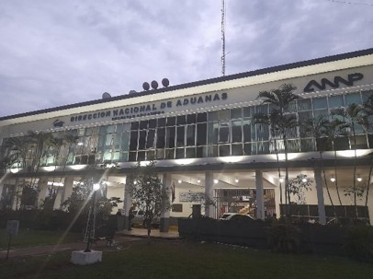 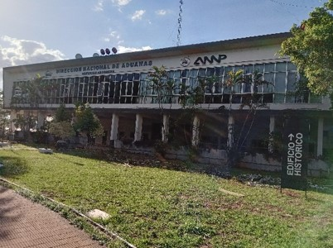 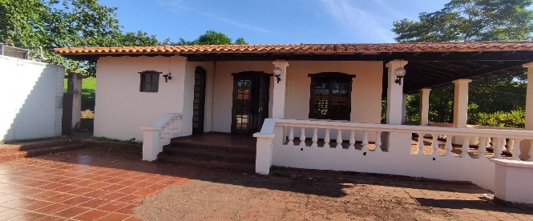 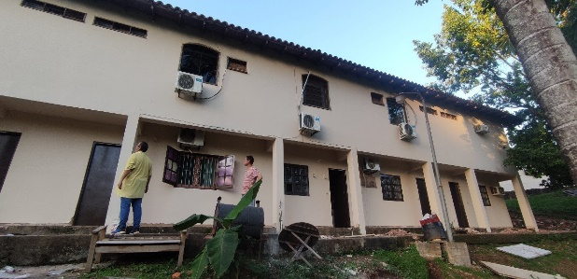 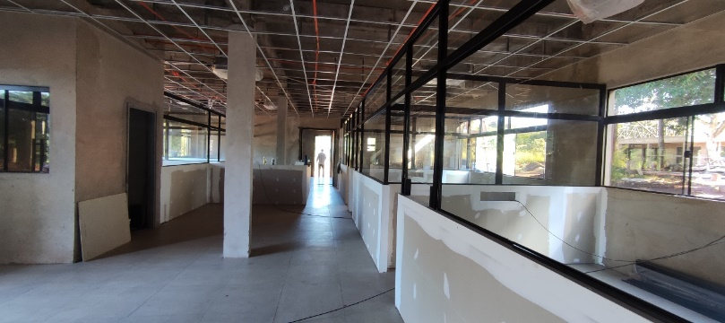 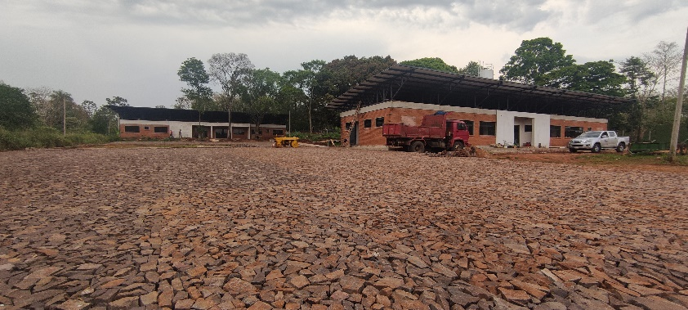

Jun/Nov | Contrucción del puesto de control con oficina, área de control, dormitorio, cocina y sanitarios. |  |  | 555.646.896 GS. | Contrucción del puesto de control de Ypehú
Jul/Dic | Reparación y mantenimiento del Depósito N°49 en gral, pinturas, revoques, readecuación eléctrica, arreglo de techo, provisión y colocación de estantes y cámara frigorífica. |  |  | 539.839.620 Gs. | Mantenimiento y Mejoras en Depósito N°49 Alto Paraná - DNA
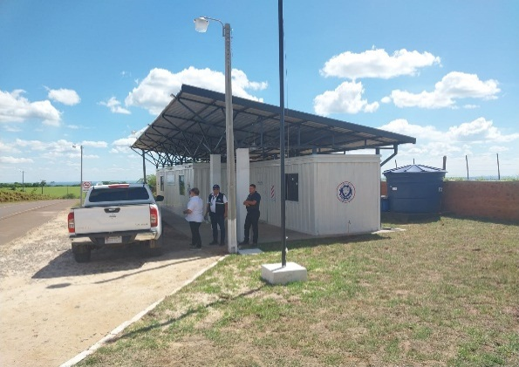 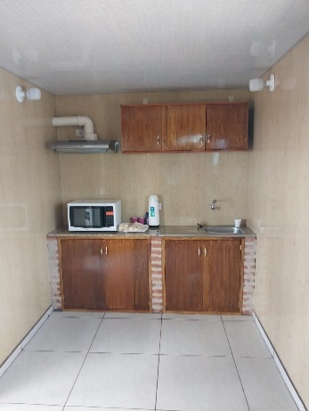 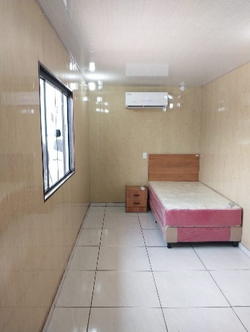 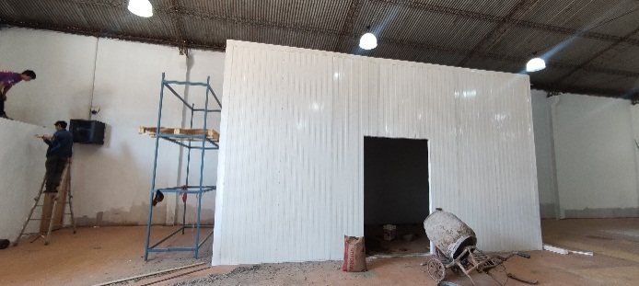 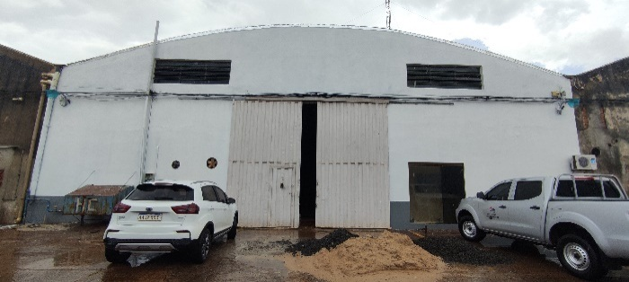

Nov 2022/Mar 2023 | Construcción del puesto de control con oficina, área de control, dormitorio, cocina y sanitarios |  |  | 494.531.332 Gs. | Construcción de puesto de control en KM 60 Alto Paraná
Nov 2022/Mar 2023 | Construcción de habitacional que comprende de oficinas, salas de reuniones, cocina, comedor, dormitorios y baños sexados. |  |  | 953.206.325 Gs. | Construcción de la Habitacional de la Administración de Infante Rivarola
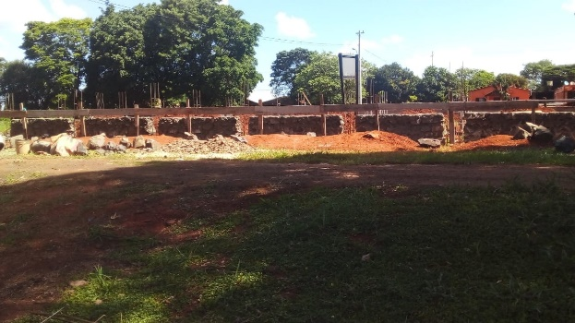 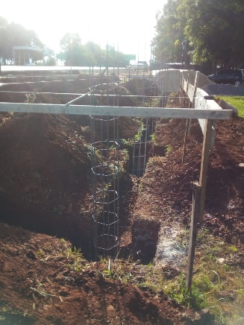 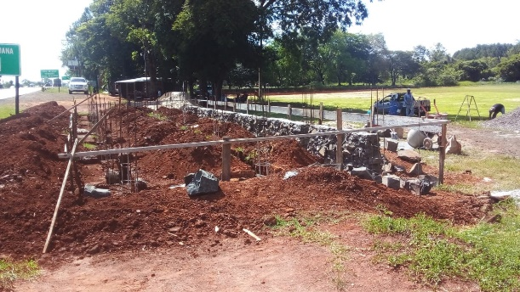 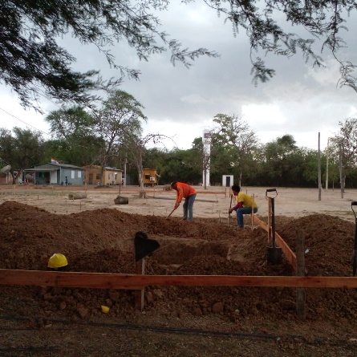 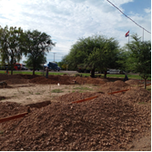

5- INSTANCIAS DE PARTICIPACIÓN CIUDADANA
5.1. Canales de Participación Ciudadana existentes a la fecha.
N° | Denominación | Descripción |  | Dependencia Responsable del Canal de Participación |  | Evidencia (Página Web, Buzón de SQR, Etc.)
1 | Centro de Atención y Reclamos - CAR | María Elena Aguilera |  | Secretaría de Relaciones Públicas y Comunicación |  | https://www.aduana.gov.py/denuncias
2 | DNA- Chat on Line | Vivian Torres |  | Secretaría de Relaciones Públicas y Comunicación |  | https://www.aduana.gov.py/
3 | DNA - On line | Vivian Torres |  | Dirección de Tecnologias de Información y Comunicación |  | https://www.aduana.gov.py/dna/online
3 | DNA - On line | Vivian Torres |  | Dirección de Tecnologias de Información y Comunicación |  | https://www.aduana.gov.py/sau
4 | Consulta de Expedientes | Vivian Torres |  | Dirección de Tecnologias de Información y Comunicación |  | https://www.aduana.gov.py/expedientes/
5 | SIVECA -Sistema Integral de Verificación de Cargas | Vivian Torres |  | Dirección de Tecnologias de Información y Comunicación |  | https://www.aduana.gov.py/siveca
6 | Liquidación de Tributos y Documentos Exigidos | Vivian Torres |  | Dirección de Tecnologias de Información y Comunicación |  | https://www.aduana.gov.py/simulador
7 | VUI - Ventanilla Única del Imprtador | Vivian Torres |  | Dirección de Tecnologias de Información y Comunicación |  | https://www.aduana.gov.py/vui
8 | OEA - Operador Económico Auto | Karina Ojeda |  | Coordinación Operador Económico Autorizado |  | https://www.aduana.gov.py/oea
9 | Datos Abiertos | Jorge Villalba Digalo |  | Oficina de Prensa |  | https://www.aduana.gov.py/datos
10 | Facebook | Jorge Villalba Digalo |  | Oficina de Prensa |  | https://www.facebook.com/aduana.py
11 | Twitter | Jorge Villalba Digalo |  | Oficina de Prensa |  | https://twitter.com/aduanapy
12 | Youtube | Jorge Villalba Digalo |  | Oficina de Prensa |  | https://www.youtube.com/user/AduanaParaguay
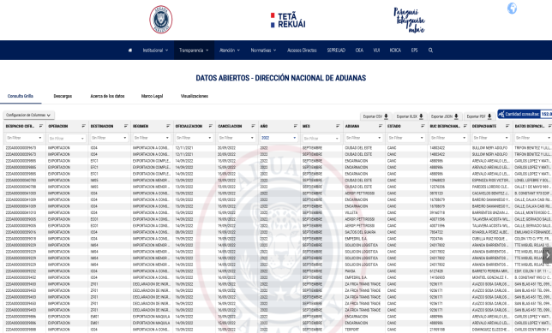 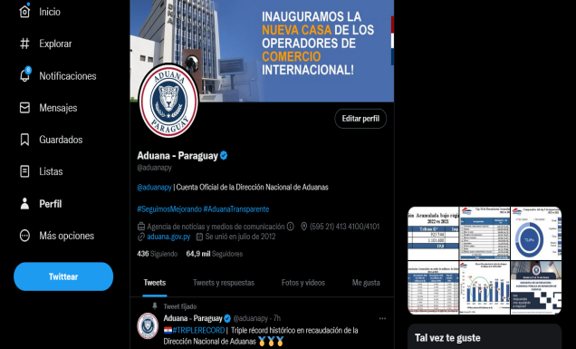 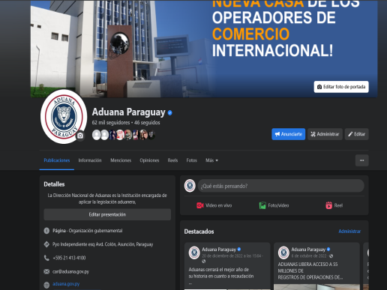 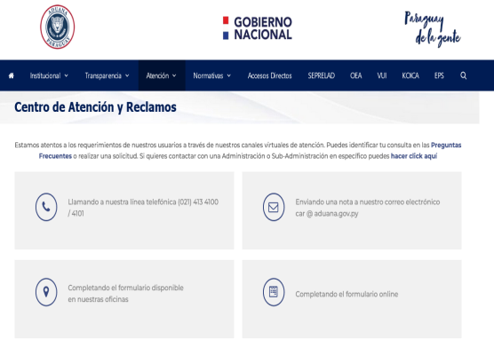 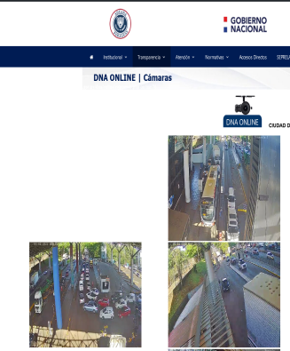
5.2. Aportes y Mejoras resultantes de la Participación Ciudadana
Propuesta de Mejora |  | Canal Utilizado | Acción o Medida tomada por OEE |  | Evidencia | Observaciones

(Puede complementar información aquí y apoyarse en gráficos ilustrativos)

5.3 Gestión de denuncias de corrupción
Ticket Numero | Fecha Ingreso | Descripción |  | Estado | Enlace Portal de Denuncias de la SENAC
12975 | 2022-01-03 | Infracción a leyes especiales (Contrabando) |  | Cerrada | https://denuncias.gov.py/portal-publico
13213 | 2022-02-12 | El mencionado Nelson Lorenzo Mancuello Álvarez, Ex Administrador de Aduanas, en más de una |  | Desestimada | https://denuncias.gov.py/portal-publico
13425 | 2022-03-30 | Desfalcaron la Cooperativa de funcionarios de aduanas |  | Desestimada | https://denuncias.gov.py/portal-publico
13459 | 2022-01-06 | Supuesta infracción aduanera en mercaderías consignadas. |  | Sumario Administrativo | https://denuncias.gov.py/portal-publico
13458 | 2022-01-31 | Sustracción irregular de baterias de GICAL COIA |  | Cerrada | https://denuncias.gov.py/portal-publico
13460 | 2022-01-31 | Irregularidades en procesos administrativos |  | Cerrada | https://denuncias.gov.py/portal-publico
13462 | 2022-02-01 | Denucia a través del CAR. Cohecho |  | Iniciada | https://denuncias.gov.py/portal-publico
13476 | 2022-02-03 | Irregularidades en la presentación de documentos para destinación de importación. |  | Recomendación Realizada | https://denuncias.gov.py/portal-publico
13465 | 2022-02-09 | Asistencia Irregular de funcionarios |  | Cerrada | https://denuncias.gov.py/portal-publico
13466 | 2022-02-17 | Informe de Talento Humano. Ausencias y asistencias irregulares. |  | Recomendación Realizada | https://denuncias.gov.py/portal-publico
13467 | 2022-08-13 | Asistencia Irregular de funcionarios e inasistencia injustificada. |  | Iniciada | https://denuncias.gov.py/portal-publico
13468 | 2022-03-21 | Nota de la Aso de PVAA en contra de un funcionario de visturía. |  | Iniciada | https://denuncias.gov.py/portal-publico
13469 | 2022-03-21 | Contrabando de Alimentos para el ganado vacuno. |  | Cerrada | https://denuncias.gov.py/portal-publico
13460 | 07/04/2022 | Irregularidades en los procedimientos administrativos |  | Iniciada | https://denuncias.gov.py/portal-publico
13462 | 07/04/2022 | Denuncia ingresada a través del Portal del Centro de Atención y Reclamos de la Dirección Nacional de |  | Iniciada | https://denuncias.gov.py/portal-publico
13476 | 11/04/2022 | Irregularidades en la presentación de documentos para destinación de |  | Recomendación Realizada | https://denuncias.gov.py/portal-publico
13486 | 13/04/2022 | En la DNA, especificamente en la unidad de asuntos internos de dicha intitución, se encuentra |  | Desestimada | https://denuncias.gov.py/portal-publico
13492 | 16/04/2022 | Hemos recibido la información de que ambos "INTOCABLES FUNCIONARIOS", tienen |  | Desestimada | https://denuncias.gov.py/portal-publico
13538 | 2022-04-28 | Notitia criminis- Cargamento de cocaína |  | Recomendación Realizada | https://denuncias.gov.py/portal-publico
13541 | 2022-04-28 | Notitia criminis- extorsión |  | Iniciada | https://denuncias.gov.py/portal-publico
13799 | 2022-07-04 | Denuncias a funcionarios por malos tratos |  | Cerrada | https://denuncias.gov.py/portal-publico
13595 | 2022-05-23 | Ticket SENAC- Falsificación de documentos |  | Iniciada | https://denuncias.gov.py/portal-publico
13804 | 2022-07-04 | Denuncia por mal procedimiento |  | Cerrada | https://denuncias.gov.py/portal-publico
13715 | 2022-06-20 | Denuncia Anonima por supuestos hechos de Mobbing Laboral,Acoso Sexual Contra Funcionarios del Departamento de Seguridad Tecnologica de la Dirección TIC - SOFIA. |  | Iniciada | https://denuncias.gov.py/portal-publico
13920 | 2022-07-26 | Noticias Criminis: Aduanero Asaltado en Capitá |  | Desestimada | https://denuncias.gov.py/portal-publico
13967 | 2022-08-05 | NOTICIAS CRIMINIS: ACTUAN EN VEHÍCULOS PARTICULARES Y HACEN LO QUE QUIEREN, FUNCIONARIOS DE ADUANAS Y COIA AL APRIETES |  | Iniciada | https://denuncias.gov.py/portal-publico
13969 | 2022-08-05 | Daños en las mercaderías |  | Iniciada | https://denuncias.gov.py/portal-publico
13981 | 2022-08-08 | Irregularidades en el Despacho- Canal de Selectividad Verde |  | Recomendación Realizada | https://denuncias.gov.py/portal-publico
14051 | 2022-08-23 | Producción de Documentos no auténticos |  | Iniciada | https://denuncias.gov.py/portal-publico
14105 | 2022-09-02 | Irregularidades. Informe CGR |  | Iniciada | https://denuncias.gov.py/portal-publico
14208 | 2022-09-23 | Funcionario que no se encuentra en su horario laboral |  | Cerrada | https://denuncias.gov.py/portal-publico
14113 | 0 | Cohecho pasivo en la Administración de Aduana José Falcón |  | Iniciada | https://denuncias.gov.py/portal-publico
14136 | 0 | Demora en los tratamientos OEA |  | Iniciada | https://denuncias.gov.py/portal-publico
14203 | 2022-09-22 | ABUSO DE CONDICIONES LABORALES |  | Iniciada | https://denuncias.gov.py/portal-publico
14209 | 2022-09-23 | Supuestos hechos de corrupción en la Dirección Jurídica |  | Iniciada | https://denuncias.gov.py/portal-publico
14211 | 2022-09-23 | Supuestos hechos de corrupción cometidos por un funcionario del Departamento de Sumarios |  | Iniciada | https://denuncias.gov.py/portal-publico
14220 | 2022-09-26 | Proceso de investación relacionado a la remisión del correo remitido por el Director de TTHH |  | Iniciada | https://denuncias.gov.py/portal-publico
14204 | 2022-09-27 | SUPUESTOS HECHOS DE CORRUPCIÓN EN LA ADMINISTRACIÓN DEL AEROPUERTO SILVIO PETIROSSI DE LA DNA |  | Iniciada | https://denuncias.gov.py/portal-publico
14205 | 2022-09-27 | SUPUESTOS HECHOS DE CORRUPCIÓN EN LA ADMINISTRACIÓN DE CAACUPEMI DE LA DNA |  | Iniciada | https://denuncias.gov.py/portal-publico
14225 | 2022-09-27 | POR SUPUESTOS HECHOS DE CORRUPCIÓN COMETIDOS POR UN FUNCIONARIO DE SUMARIOS ADMINISTRATIVOS |  | ACUMULADO | https://denuncias.gov.py/portal-publico
14309 | 17/10/2022 | Esquema de Contrabando ocurrido en la Ciudad de Puerto Elsa y Vista alegre, sobre la supuesta |  | Iniciada | https://denuncias.gov.py/portal-publico
14313 | 18/10/2022 | Irregularidades en el proceso de verificación de mercaderías. |  | Iniciada | https://denuncias.gov.py/portal-publico
14324 | 18/10/2022 | Necesito saber el tiempo que tiene la Dirección de Procedimientos Aduaneros para dar mesa de entrada |  | Iniciada | https://denuncias.gov.py/portal-publico
14399 | 02/11/2022 | Mi papá estaba en la fila de la aduana para que le revisen, mi papá preguntó a un policía que si se podía |  | Desestimada | https://denuncias.gov.py/portal-publico
14427 | 08/11/2022 | Funcionarios permanentes de la Aduanas y funcionarios del Centro de Despachantes de Aduanas |  | Iniciada | https://denuncias.gov.py/portal-publico
14433 | 08/11/2022 | Nomina complementaria de Funcionarios contratadosy permanentes afectados a la aplicación |  | Iniciada | https://denuncias.gov.py/portal-publico
14434 | 08/11/2022 | Asistencia irregular de funcionarios en el tercer trimestre del 2022 (Reiteración de llegadas |  | Iniciada | https://denuncias.gov.py/portal-publico
14504 | 22/11/2022 | Un paquete de 20 Kilo de Alemania no avisaron que ya llego y despues avisaron que esta en |  | Desestimada | https://denuncias.gov.py/portal-publico
14493 | 21/11/2022 | Buen día..existe una tarifa de precio de cobro de resguardo aduanero para transito de camiones |  | Desestimada | https://denuncias.gov.py/portal-publico
14509 | 23/11/2022 | El funcionario me proveyó de un valor en aduana de USD 175.000,00 por una grúa GOVE RT-99 1998, yo |  | Iniciada | https://denuncias.gov.py/portal-publico
14611 | 15/12/2022 | Deseo hacer esta queja por este medio y también por los medios de comunicación ya que es de |  | Desestimada | https://denuncias.gov.py/portal-publico
14602 | 13/12/2022 | Cada vez que viajo en la línea 101 Puerto Elsa, veo que el chófer se baja del bus y se va a la oficina del |  | Desestimada | https://denuncias.gov.py/portal-publico
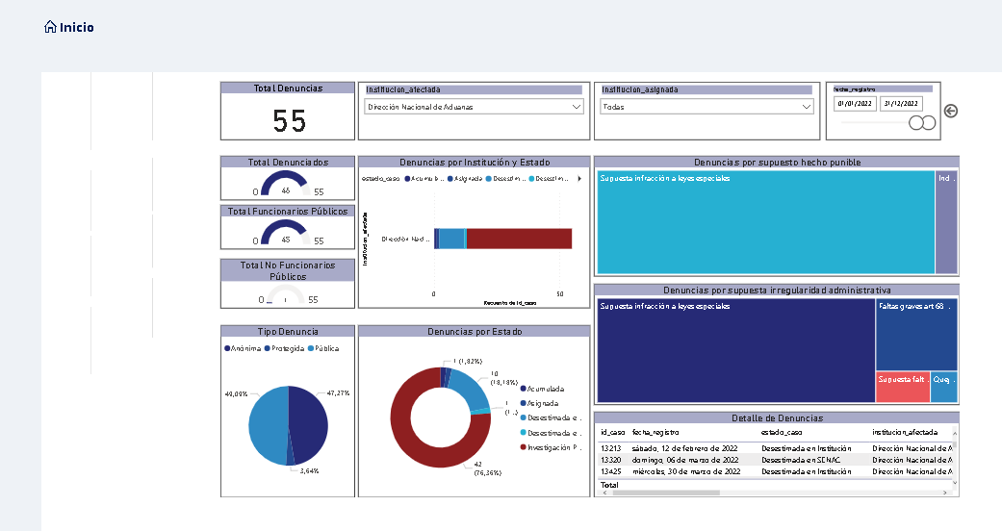

CAR (CENTRO DE ATENCIÓN Y RECLAMOS) DE LA DIRECCIÓN NACIONAL DE ADUANAS
Ticket Numero | Fecha Ingreso | Descripción |  | Estado | Enlace CAR
Ticket N° 3032 | DENUNCIA - 14/01/2022 | Solicitamos se tome carta en este asunto porque somo victimas de funcionarios inescrupulosos quienes se han apropiado de nuestros articulos para luego exigir sumas de dinero. Lo que tambien nos llama poderosamente la atencion es que nunca nos han exibido ningun documento sobre la incautacion y de ningun sumario o algo parecido. |  | Contestado Sistema SQR - SRPC | https://secure.aduana.gov.py/sqr/quejas/consultaQuejas.seam;jsessionid=31734495FEE7F914702018FF0B9C24A6.node2?initVar=INIT&conversationPropagation=begin
Ticket N° 3036 | DENUNCIA - 18/02/2022 | A quien pueda interesar, Quisiera saber porque mi familia en Cuba tiene que pagar 3000.00 pesos por un paquete de medicamentos y alimentos que fue enviado el 7 de diciembre cuando la Aduana General de la Republica emitio una prorroga hasta el 30 de junio del 2022 de los beneficios arancelarios otorgados mediante las Resoluciones 318 y 321 de julio de 2021 por el Ministerio de Finanzas y Precios. https://www.aduana.gob.cu/noticias/se-prorroga-temporalmente-la-flexibilizacion-en-la-importacion-de-alimentos-aseo-y |  | Contestado Sistema SQR - SRPC | https://secure.aduana.gov.py/sqr/quejas/consultaQuejas.seam;jsessionid=31734495FEE7F914702018FF0B9C24A6.node2?initVar=INIT&conversationPropagation=begin
Ticket N° 3075 | DENUNCIA - 11/02/2022 | En sus dependencias un Sr. llamado Juan Alexis Vontreras Galeano CI 3262771 se presentó en mi oficina de GOES S.A. aduciendo ser miembro de aduana encargado de realizar los trámites de despacho de una Amarok de mi propiedad que quería radicar aquí en el Paraguay. Al cual se le abonó 14.000.000 Gs. Y pasaron los meses sin ninguna respuesta, recibiendo llamadas dilatando el trámite de una Sra. que dice ser Jefa de Área Sandra Servín, ya en el mes de enero 2022 me bloquearon en el celular a mi y a la Lic. Ada Marín (funcionaria del Gabinete Militar del Palacio de Gobierno ) quien en varias oportunidades llamó en m inombre ya que a mi no me atendían y esta Sra. SANDRA SERVIN le dijo que a partir del 24 de enero comenzaban atender y a partir de allí también la bloqueó, lo que confirma la estafa de estos funcionarios, que en nombre de su institución estafan a quienes invertimos y damos trabajo en Paraguay . |  | Contestado Sistema SQR - SRPC | https://secure.aduana.gov.py/sqr/quejas/consultaQuejas.seam;jsessionid=31734495FEE7F914702018FF0B9C24A6.node2?initVar=INIT&conversationPropagation=begin
Ticket N° 3081 | DENUNCIA - 24/02/2022 | Hice una compra al exterior , me explica el proveedor , que la mercadería está detenida en la Aduana, este documento es verdadero , es original de su país?o esto es estafa? Me podrían ayudar? Gracias |  | Contestado Sistema SQR - SRPC | https://secure.aduana.gov.py/sqr/quejas/consultaQuejas.seam;jsessionid=31734495FEE7F914702018FF0B9C24A6.node2?initVar=INIT&conversationPropagation=begin
Ticket N° 3085 | DENUNCIA - 03/03/2022 | BUENAS TARDES QUIERO MOSTRARLE COMO UNOS DE SU FUNCIONARIOS CIRCULA DOBLE FRANJA Y SE BURLAN DE LA GENTE Y MUESTRA Y INCITA LA VIOLENCIA QUE CLASE GENTE ES LA QUE TRABAJA PARA USTEDES? Alejandro Ruiz Diaz <alejadromartin81@gmail.com> 03/03/2022 - 10:14 HORAS |  | Contestado Sistema SQR - SRPC | https://secure.aduana.gov.py/sqr/quejas/consultaQuejas.seam;jsessionid=31734495FEE7F914702018FF0B9C24A6.node2?initVar=INIT&conversationPropagation=begin
Ticket N° 3089 | DENUNCIA - 03/03/2022 | EN LA ADMINISTRACIÓN DE ADUANA DE CIUDAD DEL ESTE PASA DE TODO, TODO SE MUEVE POR LOS SECRETARIOS "AD HONOREM" QUE CUMPLEN FUNCIONES DE LOS FUNCIONARIOS QUE ESTAN SOLO PARA MIRAR ATRAVEZ DE LAS VENTANAS, NO HAY RESPETO, SERIEDAD, HONESTIDAD, ETC., LO UNICO QUE HAY ES LA CORRUPCION, EL ADMINISTRADOR ESTA PARA CALENTAR ASIENTO, LOS DEMAS HACEN LOS QUE SE LES PLASCA, LOS SUB ADMINISTRADORES UNOS PEDIGUEÑOS, SOLO LES INTERESA LOS VIERNES DE REPARTIJA, EL SECRETARIO JUAN CARLOS AQUINO, QUE HACE AÑOS SE ENCUENTRA EN ESA ADMINISTRACION DOMINANDO TODO EL ESQUEMA DE LA CORRUPCION, QUE ES SECRETO A VOCES. HABIENDO FUNCIONARIOS QUE PODRIAN OCUPAR EL CARGO DEL ADMINISTRADOR Y QUE SE NOTA QUE SON COMPROMETIDOS CON LA INSTITUCIÓN, EL SEÑOR ADRIAN GIMENEZ G., POR EJEMPLO ES UN EJEMPLO DE HAVER CUMPLIR LA LEY, ROBERT OVELAR, TAMBIEN, Y OTROS QUE NO RECUERDO EL NOMBRE, UNA LASTIMA QUE ESTE SEÑOR DIRECTOR NO SEPA EN MANOS DE QUIENES DEJA QUE SE ADMINISTRE LAS ADMINISTRACIONES A SU CARGO. PERO NO QUEDA MAS QUE PLAGUEARSE Y SEGUIR EL ESQUEMA DE LOS CORRUPTOS. SE DENUNCIA? SI SE HACE¡¡ SE VAN FUNCIONARIOS A VERIFICAR LA VERACIDAD DE LAS DENUNCIAS, Y TODOS SE ESCABULLEN (ESCONDEN COMO RATAS) MIENTRAS SE PROCEDE A VERIFICAR SI EXISTEN LOS "SECRETARIOS AD HONOREM", Y TODO SIGUE EL CURSO NORMAL. FALTA MANO DURA, Y LA CABEZA ES EL ADMINISTRADOR QUE TENGA QUE HACER RESPETAR LA LEY. NOSE SI SE HARA ALGO CON MI DENUNCIA, PERO AL MENOS ME DESAHOGE. |  | Contestado Sistema SQR - SRPC | https://secure.aduana.gov.py/sqr/quejas/consultaQuejas.seam;jsessionid=31734495FEE7F914702018FF0B9C24A6.node2?initVar=INIT&conversationPropagation=begin
Ticket N° 3109 | DENUNCIA - 16/03/2022 | POR ESTE MEDIO DENUNCIO QUE LA DIRECCION DE ADUANA OTORGO LA HABILITACION DE AGENTE DE TRANSPORTE A LILIAN ESPERANZA CAÑETE, MATRICULA 792, QUIEN PRESENTO DOCUMENTOS DE CONTENIDO FALSO (RESOLUCION DE HABILITACION PARA AGENTE DE TRASNPORTE), Y A LA FECHA SE ENCUENTRA PRESTANDO SERVICIOS PARA LOS CUALES NO CUENTA CON LOS REQUISITOS ESTABLECIDOS EN EL CODIGO, COMO ES EL EXAMEN DE SUFICIENCIA CONFORME A LO ESTABLECIDO EN LA LEY 2422/04 CODIGO ADUANERO,EN SU ARTICULO 31 INCISO 4 Y EL ARTICULO 53 DE DEL DECRETO REGLAMENTARIO 4672/05. EL HECHO DE PRESENTACION DE DOCUMENTOS CON CONTENIDO NO AUTENTICO PARA LA OBTENCION DE UNA MATRICULA A LA CUAL NO ESTA HABILITADA, POR LA CUAL SE ACCEDE A UN BENEFICIO ECONOMICO CONSTITUYE TAMBIEN UN HECHO QUE DEBE SER INFORMADO AL MINISTERIO PUBLICO. LA RESOLUCION POR LA CUAL SE LE OTORGA LA MATRICULA ES LA NRO 9 DEL 19 DE ENERO DEL 2004 FIRMADA POR LA ENTONCES DIRECTORA DE ADUANA MARGARITA DIAZ DE VIVAR. SIENDO QUE LA ORIGINAL POR LA CUAL SE LE OTORGA LA MATRICULA A LOS QUE SI TOMARON EL EXAMEN NO MENCIONA EL NOMBRE DE LA MISMA, POR LO QUE SE PRESUME LA FALSEDAD DEL CONTENIDO DEL DOCUMENTO PRESENTADO POR ESTA PERSONA.(VISIBLEMENTE ADULTERADO) LA DENUNCIA OBEDECE A QUE ESTE TIPO DE ACTOS VA EN CONTRA DE LO ESTABLECIDO EN EL CODIGO Y PERJUDICA A LOS PROFESIONALES QUE SI ESTAN CAPACITADOS PARA EL DESEMPEÑO DE LA PROFESION, CONSISTIENDO EN UNA COMPETENCIA DESLEAL. |  | Contestado Sistema SQR - SRPC | https://secure.aduana.gov.py/sqr/quejas/consultaQuejas.seam;jsessionid=31734495FEE7F914702018FF0B9C24A6.node2?initVar=INIT&conversationPropagation=begin
Ticket N° 3131 | DENUNCIA - 12/04/2022 | Me hago eco de lo siguiente, estoy inconforme por lo sucedido en el Departamento de Registro de la central, se le cambio al Sr. Arsenio Noguer sub-Jefe del departamento siendo una persona excelentemente capacitada para ese puesto, siendo una persona educada cordial accesible uno de los mejores funcionarios que pueda tener esta institución es totalmente y altamente capacitada académicamente a la altura de su puesto. No así los funcionarios Alberto Manchini que ni siquiera quiere firmar por un informe hechos por los funcionarios de esa área una persona nueva en el ambiente de registro habiendo muchos otros mejores de mas experiencias que merecen ese puesto y que cualquier cosa que queramos hacer deriva a Alejandro Ledesma por Petición del Jefe del mismo departamento Julio Balbuena del cual no se puede opinar lo mismo ya que es un funcionario intratable mal educado con un lenguaje irrepetible, te cierra la puerta por la cara, una verdadera lastima que estamos a merced de esta clase de personas no están al servicio de nosotros los despachante ni auxiliares y mucho menos de los importadores a quienes se debe al servicio de su puesto. Y cuando pidan dinero para algún arreglo eso saldrá directamente en la prensa porque vamos a vivir a merced de esos personajes de guante blanco que lo único que siempre hacen es pedir dinero Julio Balbuena y Alejandro Ledesma. Espero que se solucione ya que se acercan los registros de firmas y pongan personas que valen la pena y personas mas experimentadas con buenas recomendaciones, no firmo porque se la represalia que voy a recibir por parte de estos mal educados arrogantes maltratadores |  | Contestado Sistema SQR - SRPC | https://secure.aduana.gov.py/sqr/quejas/consultaQuejas.seam;jsessionid=31734495FEE7F914702018FF0B9C24A6.node2?initVar=INIT&conversationPropagation=begin
Ticket N° 3138 | DENUNCIA - 25/04/2022 | Esta por pasar desde Posadas, hoy una camioneta modelo Caravan Blanca patente de Paraguay BVX636 llena de aceite de contrabando. |  | Contestado Sistema SQR - SRPC | https://secure.aduana.gov.py/sqr/quejas/consultaQuejas.seam;jsessionid=31734495FEE7F914702018FF0B9C24A6.node2?initVar=INIT&conversationPropagation=begin
Ticket N° 3139 | DENUNCIA - 28/04/2022 | SIGUE LA BUROCRACIA Y PRESION DE LOS FUNCIONARIOS DE REGISTRO. EXIGEN QUE SE PRESENTE TODAS LAS DOCUMENTACIONES Y TARDAN SUPUESTAMENTE PARA EL FOLIADO, DE VUELTA A LOS PAPELES, Y LAS TARDANZAS INNECESARIAS. |  | Contestado Sistema SQR - SRPC | https://secure.aduana.gov.py/sqr/quejas/consultaQuejas.seam;jsessionid=31734495FEE7F914702018FF0B9C24A6.node2?initVar=INIT&conversationPropagation=begin
Ticket N° 3150 | DENUNCIA - 06/05/2022 | Me dirijo a usted con fin de hacerle llegar mi queja del Departamento de Registro central, se le dio el cargo de Sub-Jefe de departamento al funcionario Alejandro Ledesma sin contar si quiera con un titulo universitario. Como esta entidad publica puede dar un puesto de esa índole a un funcionario que no cumple con los requisitos exigidos por la misma institución, ustedes quitaron a personas preparadas del puesto con calidad humana con el gran servicio que prestaba ante cualquier ciudadano seamos auxiliares despachantes, importadores, despachantes o quien fuere al Sub-Jefe de Departamento el Sr. Arsenio Noguer una persona totalmente preparada académicamente apta para la función y el cargo el Sr. cuenta con todos los valores con toda la predisposición para ayudarnos a todos una excelente persona y un valorado funcionario. Hare también mi denuncia ante la función publica y ante la prensa que el funcionario Alejandro Ledesma no es apto de ejercer el puesto de Sub-Jefe por no contar con el titulo universitario ni la preparación de calidad humana para el servicio del Despachante, auxiliar o importador. Espero una inmediata solución a este problema y desagradable momento que estamos viviendo. Me despido con el debido respeto que se merece y con el mismo respeto que espero recibir. |  | Contestado Sistema SQR - SRPC | https://secure.aduana.gov.py/sqr/quejas/consultaQuejas.seam;jsessionid=31734495FEE7F914702018FF0B9C24A6.node2?initVar=INIT&conversationPropagation=begin
Ticket N° 3229 | DENUNCIA - 05/07/2022 | Buen día a quien corresponda y espero sea a la máxima autoridad, mi denuncia mi queja y disconformidad es para el departamento Registro. Están trabajando extremadamente mal jamás hubo mejorías es el mismo manejo de siempre, llegamos a pensar que todo seria mejor con los cambios pero cada vez es peor el funcionario Alejandro Ledesma no esta capacitado para ser jefe, cuantos funcionarios con titulo universitario con mucha mas trayectoria hay para ocupar este cargo de sub-jefe como por ejemplo ROGER MARTINEZ, MIGUEL CARRERAS, DAVID ORTIZ Y OTROS CON TITULOS y este señor Julio Balbuena que esta pintado deja a merced de todo a Alejandro, no se para que quiere ser jefe si al final ni firmar por un solo informe no hace releva todo a Alejando. Cuando será que harán bien las cosas para nosotros, necesitamos funcionarios empáticos educados por sobre todo y con un gran servicio en calidad humana. lo único que falta es llamar a la prensa para mostrar e informar nuestra situación como importadores despachantes y auxiliares, basta de inoperancia cuando hay muchos funcionarios de verdad capacitados para estos puestos. Espero una pronta respuesta favorable es en carácter URGENTE que se hagan cambios de verdad. |  | Contestado Sistema SQR - SRPC | https://secure.aduana.gov.py/sqr/quejas/consultaQuejas.seam;jsessionid=31734495FEE7F914702018FF0B9C24A6.node2?initVar=INIT&conversationPropagation=begin
Ticket N° 3250 | DENUNCIA - 20/7/2022 | El paquete enviado desde España está retenido el número de paquetes es CC019279595ES. Dicen que por falta de documentación no ha sido liberado de la aduana,quisiera saber que documentos necesitan para su liberación.Estare esperando vuestra respuesta, al no responder serán denunciados por no entregar el paquete. Y si en el paquete falta algunas cosas os denunciaré. |  | Contestado Sistema SQR - SRPC | https://secure.aduana.gov.py/sqr/quejas/consultaQuejas.seam;jsessionid=31734495FEE7F914702018FF0B9C24A6.node2?initVar=INIT&conversationPropagation=begin
Ticket N° 3251 | DENUNCIA - 20/7/2022 | El paquete no sido entregado a la dirección Carlos Antonio López entre Mariscal Estigarribia y Silvio Petirossi. El envío va al nombre de Miguel López Silva con cédula de identidad 684637. Espero vuestra respuesta al no tener respuesta pondré un denuncia por robo del paquete. |  | Contestado Sistema SQR - SRPC | https://secure.aduana.gov.py/sqr/quejas/consultaQuejas.seam;jsessionid=31734495FEE7F914702018FF0B9C24A6.node2?initVar=INIT&conversationPropagation=begin
Ticket N° 3252 | DENUNCIA - 21/7/2022 | Buen día mi queja enojo y denuncia se trata del departamento registro central es imposible como estamos trabajando sin una buena circulación encima están a puerta cerrada no hay buena gestión porque tardan demasiado para informar para cargar para todo son unos inoperante anteriormente no pasaba lo mismo con otos jefes encargados, no nos pueden tener más de una hora hformando fila esperando que nos atiendan tenemos que habilitar a nuestros importadores que por a o b motivo tiene en regla las documentaciones en estos momentos y estos inoperante nos atrazan en vez de que haya agilidad en el servicio para que la aduana siga recaudando pero que hacen nos traban el trabajo y el buen servicio que queremos brindar a nuestros clientes con agilidad y rapidez ,HAGAN ALGO POR FAVOR |  | Contestado Sistema SQR - SRPC | https://secure.aduana.gov.py/sqr/quejas/consultaQuejas.seam;jsessionid=31734495FEE7F914702018FF0B9C24A6.node2?initVar=INIT&conversationPropagation=begin
Ticket N° 3253 | DENUNCIA - 21/7/2022 | Buenos días señores. Estamos atrasados en nuestros registros de firmas, queremos que registro central habrán sus puertas para una mejor atención y mejor agilizacion al momento de tramitar los registros de firmas, nuestros encargados de gestionar están pasando por un mal momento formando filas que duran casi o en realidad una hora para hacer informar para hacer foliar para hacer cargar y los funcionarios están demasiados atrasados con las cargas necesitamos una mejor colaboración con nosotros una mejor gestión que sean más rápidos y que accedan que los gestores ingresen a realizar sus labores por divorcio estamos colaborando también para jna recaudación. Trabajemos juntos y háganos más fácil el trabajo gracias |  | Contestado Sistema SQR - SRPC | https://secure.aduana.gov.py/sqr/quejas/consultaQuejas.seam;jsessionid=31734495FEE7F914702018FF0B9C24A6.node2?initVar=INIT&conversationPropagation=begin
Ticket N° 3254 | DENUNCIA - 22/7/2022 | Buen día sr. Director Nacional de Aduanas . Quiero hacerle llegar un inmenso pesar con relación al departamento de registro y sus servicios a los importadores a nuestros gestores que están dando la cara para nuestras habitaciones para una mejor recaudación a esta entidad con quienes estamos trabajando hace muchísimos años, yo creo que nunca este sistema car fue tan utilizado para tanta queja al departamento registro loa encargados y jefes tiene una pésima función un pésimo servicio en calidad del servicio creo que al señor Julio Balbuena le queda muy grande ese lugar porque todos los auxiliares, despachantes y nosotros los importadores nos quejamos y no recibimos una respuesta favorable que se haga un cambio de mando en años anteriores era excelente la atención el servicio los funcionarios eran muy buenos en sus labores los jefes anteriores nada que decir pero ahora se tornó imposible poder hacer un solo registro se forman filas para todo y necesitamos habilitar nuestras firmas para poder juntos seguir recaudando, mi pedido es de auxilio hagan un cambio por favor investiguen porque tantas quejas y ni una solucion el señor Alejandro Ledesma por favor que tenga un título universitario que sepa tratar con las personas a todo el mundo también le trata mal como Julio balbuena, es una mala combinación porque se ejerce el abuso de poder de ambos , señores es imposible esta gestión decadente burocrática y pésima. Espero favorablemente y con suma urgencia un verdadero cambio |  | Contestado Sistema SQR - SRPC | https://secure.aduana.gov.py/sqr/quejas/consultaQuejas.seam;jsessionid=31734495FEE7F914702018FF0B9C24A6.node2?initVar=INIT&conversationPropagation=begin
...
Aduanas cierra setiembre con veinte meses consecutivos de superávits |  | https://www.aduana.gov.py/?p=14460

ADUANAS LIBERA ACCESO A 55 MILLONES DE REGISTROS DE OPERACIONES DE COMERCIO |  | https://www.aduana.gov.py/?p=14510

Aduanas inauguró nuevo puesto de control de la División Resguardo en Ypejhú |  | https://www.aduana.gov.py/?p=15435

Aduana del Este registró superávit del 18,5% durante el ejercicio 2022 comparado con el periodo anterior |  | https://www.aduana.gov.py/?p=16029

La Dirección Nacional de Aduanas cerró el 2022 rompiendo tres importantes marcas |  | https://www.aduana.gov.py/?p=16033




